FICHA PROYECTO (655)
PRTSEN 2025-2031
PRT-ESTADO-NNN
PRT-TÁCHIRA-1
ESTADO | MUNICIPIO | DIRECCION |  | SITUACION ACTUAL DEL PROYECTO | FASE DEL PROYECTO | TIPO DE INSTALACIÓN | NOMBRE DE LA INSTALACIÓN | NIVEL DE TENSIÓN | UNIDAD DE MEDIDA ( MVA, MW, km) | CAPACIDAD KM o MVAR
TACHIRA | CÁRDENAS | SECTOR EL HIRANZO |  | CON INGENIERIA DE DETALLE | POR EJECUTAR | CIRCUITO | ARJONA 13,8 KV (D-605) | 13.8 | MVA | 10.165
NOMBRE DEL PROYECTO |  |  |  | FOTOGRAFIA
REUBICACIÓN DE TRAMO CIRCUITO ARJONA 13,8 KV, SECTOR EL HIRANZO, MUNICIPIO CÁRDENAS |  |  |  | 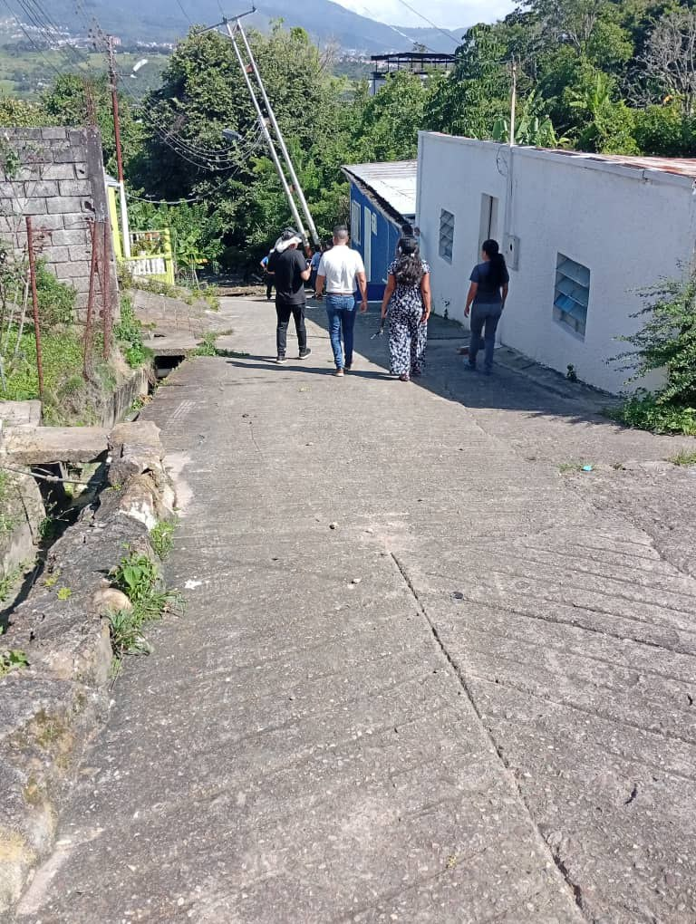
DESCRIPCION DEL PROYECTO
REUBICAR UN TRAMO DE LA RED DEL CIRCUITO ARJONA 13,8 KV (D-605) DE LA SUBESTACIÓN PALMIRA 34.5/13.8 KV, ORIGINADA POR EL DESLIZAMIENTO DEL TERRENO EN LA CALLE 4, AFECTANDO LOS APOYOS EXISTENTES EN LA INFRAESTRUCTURA QUE CORRESPONDE AL RECORRIDO DE DICHO CIRCUITO
ALCANCE DEL PROYECTO
REUBICAR UN TRAMO DE LA RED TRIFÁSICA AÉREA DE MEDIA TENSIÓN DEL CIRCUITO ARJONA 13,8 KV (D-605): LA RED DE MEDIA TENSIÓN 13,8 KV EXISTENTE ES TRIFÁSICA AÉREA, ESTÁ CONSTRUIDA CON CONDUCTOR 3 ARVIDAL NO.4/0 Y SALE DE LA SUB ESTACIÓN PALMIRA 34.5/13.8 KV. CARACTERÍSTICAS: VOLTAJE: 13.800 V, FRECUENCIA: 60 HZ, NÚMERO DE FASES: 3 HILOS. SITIO DE INICIO DE REUBICACIÓN: EL SITIO DE INICIO DE LA REUBICACIÓN ES EN LA CALLE 4, DONDE UNA PARTE DEL TERRENO SE DESLIZO AFECTANDO LOS APOYOS EXISTENTES. SITIO DE LA REUBICACIÓN: EL SITIO DE REUBICACIÓN PLANTEADO CONSISTIA EN EL TRAMO UBICADO EN LA CARRERA 2 Y CALLE 6 DONDE SE COLOCARON LOS APOYOS SEGÚN ESTE PROYECTO. MOTIVADO A QUE EL DESLIZAMIENTO DE TERRENO INCREMENTÓ PRODUCTO DE LAS LLUVIAS SE AMERITA DE UN ESTUDIO TOPOGRÁFICO PARA ESTABLECER LA NUEVA RUTA.
IMPACTO PARA EL SEN
GARANTIZAR EL SERVICIO ELÉCTRICO EN EL MUNICIPIO CÁRDENAS DEL ESTADO TÁCHIRA Y ZONAS CIRCUNVECINAS.
NÙMERO DE FAMILIAS BENEFICIADAS
28,876
PERIODO DE EJECUCIÓN | LAPSO DE EJECUCION (EN MESES) | INICIO | FIN
 | 1 | 2026-03-03 | 2026-04-03
MONTO DE INVERSION ($) | 650,000.00 | FUENTE DE FINANCIAMIENTO |  | 2025 | 2026 | 2027 | 2028 | 2029 | 2030 | 2031

OBSERVACIONES
LOS TRABAJOS FUERON EJECUTADOS PARCIALMENTE POR PARTE DE LA ALCALDIA DEL MUNICIPIO CÁRDENAS, CON DETALLES TÉCNICOS. LO EJECUTADO SE ENCUENTRA SOBRE TERRENO EN DESLIZAMIENTO, POR LO CUAL SE DEBE DE REALIZAR NUEVAMENTE LA REUBICACIÓN Y SE PLANTEA NUEVA RUTA DE UBICACIÓN DEL CIRCUITO.

FICHA PROYECTO (656)
PRTSEN 2025-2031
PRT-ESTADO-NNN
PRT-TÁCHIRA-2
ESTADO | MUNICIPIO | DIRECCION |  | SITUACION ACTUAL DEL PROYECTO | FASE DEL PROYECTO | TIPO DE INSTALACIÓN | NOMBRE DE LA INSTALACIÓN | NIVEL DE TENSIÓN | UNIDAD DE MEDIDA ( MVA, MW, km) | CAPACIDAD KM o MVAR
TACHIRA | SAN CRISTÓBAL | SECTOR DE LA TINTA, SECTOR VILLA NUEVA, VÍA PERICOS |  | CON INGENIERIA DE DETALLE | EJECUTADO | CIRCUITO | INOS 2 34,5 KV (B-405) | 13.8 | MVA | 0
NOMBRE DEL PROYECTO |  |  |  | FOTOGRAFIA
REUBICACIÓN LÍNEA DE 34,5 KV, POR DESLIZAMIENTO DEL TERRENO, ST S/E CONCORDIA 115/34,5/13,8 KV – S/E AGUA DULCE, S/E SANTA ANA |  |  |  | 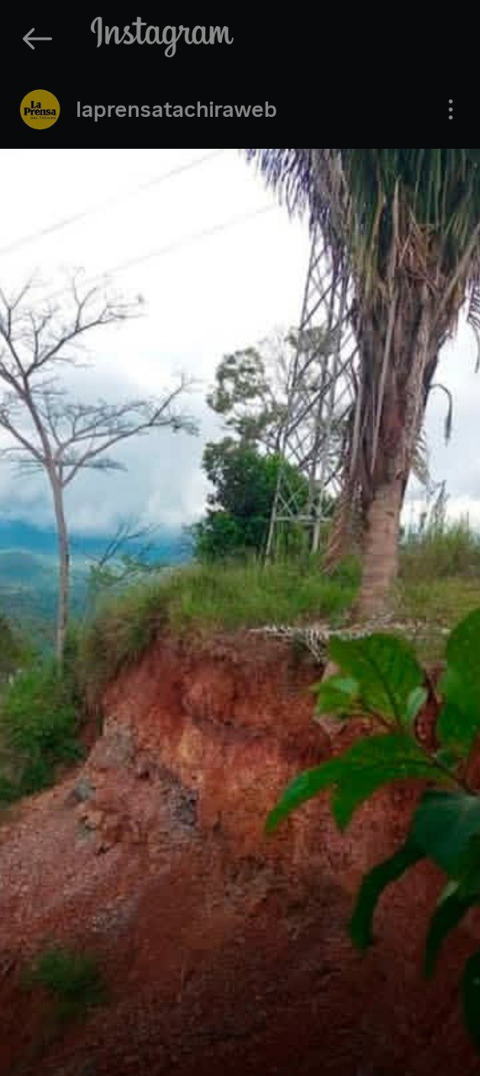
DESCRIPCION DEL PROYECTO
EN LA TINTA, SECTOR VILLA NUEVA, SE ENCUENTRA UNA TORRETA DE 34,5 KV, ST DE 18 METROS DE ALTURA, MONTAJE EN SUSPENSIÓN, LA CUAL SE ENCUENTRA EN UNA CONDICIÓN DE RIESGO, MOTIVADO A LAS FUERTES LLUVIAS PRESENTADAS EN LA ZONA DURANTE LOS MESES DE AGOSTO, SEPTIEMBRE, OCTUBRE Y PRINCIPIOS DE NOVIEMBRE DEL AÑO EN CURSO. LO CUAL, PRODUJO UN DESLIZAMIENTO DEL TERRENO ORIGINADO POR EL ESPONJAMIENTO DEL MISMO, PROVOCANDO QUE LA TORRE QUE SE ENCUENTRA A 3 METROS DEL DESLIZAMIENTO SE ENCUENTRE INCLINADA Y EN PELIGRO DE CAER AL VACÍO
ALCANCE DEL PROYECTO
REUBICAR ESTA LÍNEA EN 34,5 KV DESDE LA TORRE ANTERIOR QUE SE ENCUENTRA EN AMARRE HASTA LA POSTERIOR AL DESLIZAMIENTO QUE ESTÁ EN SUSPENSIÓN, LLEVÁNDOLA POR LA CARRETERA
IMPACTO PARA EL SEN
GARANTIZAR LA CONTINUIDAD DEL SERVICIO ELÉCTRICO EN LOS MUNICIPIOS TORBES Y CÓRDOBA DEL ESTADO TÁCHIRA.
NÙMERO DE FAMILIAS BENEFICIADAS
47,867
PERIODO DE EJECUCIÓN | LAPSO DE EJECUCION (EN MESES) | INICIO | FIN
 | 2 | 2026-03-03 | 2026-05-03
MONTO DE INVERSION ($) | 795,000.00 | FUENTE DE FINANCIAMIENTO |  | 2025 | 2026 | 2027 | 2028 | 2029 | 2030 | 2031

OBSERVACIONES
LOS TRABAJOS FUERON EJECUTADOS POR PERSONAL DE CORPOELEC: LINEAS DE TRANSMISIÓN Y DEL CENTRO DE SERVICIO TIPO "B" SAN CRISTÓBAL, DONDE SE EJECUTÓ LA REUBICACIÓN DE LA ESTRUCTURA (TORRE) Y DE LA LINEA, GARANTIZANDO LA CONTINUIDAD DEL SERVICIO.

FICHA PROYECTO (657)
PRTSEN 2025-2031
PRT-ESTADO-NNN
PRT-TÁCHIRA-3
ESTADO | MUNICIPIO | DIRECCION |  | SITUACION ACTUAL DEL PROYECTO | FASE DEL PROYECTO | TIPO DE INSTALACIÓN | NOMBRE DE LA INSTALACIÓN | NIVEL DE TENSIÓN | UNIDAD DE MEDIDA ( MVA, MW, km) | CAPACIDAD KM o MVAR
TACHIRA | PEDRO MARÍA UREÑA | SECTOR LA MULATA |  | CON INGENIERIA DE DETALLE | EJECUTADO | CIRCUITO | ZONA IND. UREÑA 13,8 KV (D-405) | 13.8 | MVA | 5.32
NOMBRE DEL PROYECTO |  |  |  | FOTOGRAFIA
REUBICACION TRAMO DE LINEA EN MT 13,8KV ALDEA LA MULATA UREÑA, MCPIO PEDRO MARIA UREÑA |  |  |  | 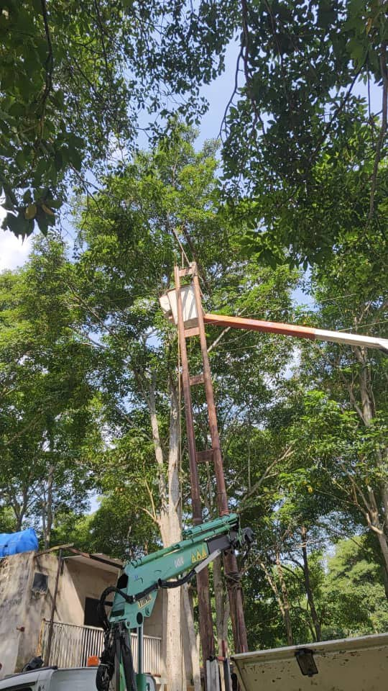
DESCRIPCION DEL PROYECTO
LA OBRA CONSISTE EN REALIZAR LA REUBICACIÓN DE UN TRAMO DE LÍNEA EN MEDIA TENSIÓN, YA QUE LA MISMA, SE ENCUENTRAN EN TERRENOS CON SOCAVAMIENTO DE LA MARGEN VENEZOLANA (DERECHO) DE APROXIMADAMENTE 300MTS, OCASIONADO POR LA PRESIÓN HIDRÁULICA QUE EJERCE EL RIO TÁCHIRA GENERANDO DESLIZAMIENTO POR LOS SÚBITOS AUMENTOS DE CAUDAL
ALCANCE DEL PROYECTO
REUBICACIÓN DE UN TRAMO DE LA RED TRIFÁSICA AÉREA DE MEDIA TENSIÓN DEL CIRCUITO ZONA IND. UREÑA 13,8 KV (D-405), DEBIDO A LOS TERRENOS CON SOCAVAMIENTO QUE REPRESENTA UN RIESGO SIGNIFICATIVO PARA LA CONTINUIDAD DEL SUMINISTRO ELÉCTRICO Y LA SEGURIDAD DE LA INFRAESTRUCTURA DE LA LÍNEA DE ENERGÍA ELÉCTRICA DEL CIRCUITO 13,8 KV
IMPACTO PARA EL SEN
GARANTIZAR EL SERVICIO ELÉCTRICO EN LA ALDEA LA MULATA DEL MUNICIPIO PEDRO MARÍA UREÑA DEL ESTADO TÁCHIRA Y ZONAS CIRCUNVECINAS.
NÙMERO DE FAMILIAS BENEFICIADAS
11,701
PERIODO DE EJECUCIÓN | LAPSO DE EJECUCION (EN MESES) | INICIO | FIN
 | 1 | 2025-09-02 | 2025-09-22
MONTO DE INVERSION ($) | 660,000.00 | FUENTE DE FINANCIAMIENTO | ALCALDIA | 2025 | 2026 | 2027 | 2028 | 2029 | 2030 | 2031
 |  |  |  | X
OBSERVACIONES
SE REALIZARON LOS TRABAJOS DE REUBICACIÓN Y ADECUACIÓN DEL TRAMO DE LÍNEA AFECTADO EN APOYO DE LA ALCALDÍA DEL MUNICIPIO PEDRO MARIA UREÑA Y EL PERSONAL DEL CENTRO DE SERVICIO TIPO B SAN ANTONIO, DONDE LA COMUNIDAD QUEDÓ CON SERVICIO ELÉCTRICO.

FICHA PROYECTO (658)
PRTSEN 2025-2031
PRT-ESTADO-NNN
PRT-TÁCHIRA-4
ESTADO | MUNICIPIO | DIRECCION |  | SITUACION ACTUAL DEL PROYECTO | FASE DEL PROYECTO | TIPO DE INSTALACIÓN | NOMBRE DE LA INSTALACIÓN | NIVEL DE TENSIÓN | UNIDAD DE MEDIDA ( MVA, MW, km) | CAPACIDAD KM o MVAR
TACHIRA | PANAMERICANO, AYACUCHO, CONCORDIA, SAN JUDAS TADEO, GARCIA DE HEVIA, JOSE MARIA VARGAS, JUNIN, BOLIVAR, SAN CRISTÓBAL, LIBERTADOR Y PEDRO MARÍA UREÑA | TÁCHIRA |  | EN PLANIFICACION | POR EJECUTAR | CIRCUITO | LA TENDIDA 13,8 KV (D-205), LAS FLORES 13,8 KV (D-205), SAN JUAN 13,8 KV (D-105), PANAMERICANO 1 13,8 KV (D-205), PANAMERICANO 2 13,8 KV (D-305), UMUQUENA 13,8 KV (D-105), CONCORDIA 01 13,8 KV (D-205), SANTO DOMINGO 13,8 KV (D-405), FRIA 1 13,8 KV (D-605) | 13.8 | MVAR | 44.1176
NOMBRE DEL PROYECTO |  |  |  | FOTOGRAFIA
RECUPERACIÓN DE BANCOS DE CONDENSADORES EN LA RED DE DISTRIBUCIÓN |  |  |  | 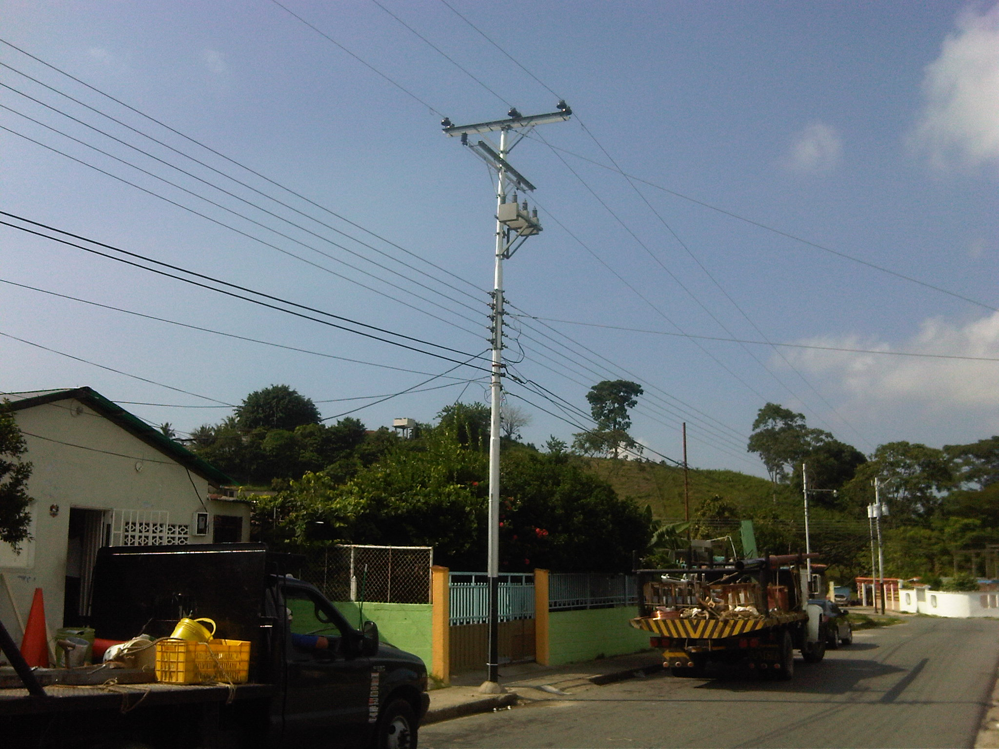
DESCRIPCION DEL PROYECTO
REHABILITACIÓN DE LA COMPENSACIÓN REACTIVA DE TREINTA Y CUATRO (34) CIRCUITOS DE DISTRIBUCIÓN DEL ESTADO TÁCHIRA
ALCANCE DEL PROYECTO
OPTIMIZAR LA EFICIENCIA Y CONFIABILIDAD DEL SUMINISTRO ELÉCTRICO, GARANTIZANDO MEJORES NIVELES DE TENSIÓN Y REDUCIENDO LAS PÉRDIDAS, LO QUE BENEFICIA DIRECTAMENTE A LOS USUARIOS Y AL FUNCIONAMIENTO GENERAL DEL SISTEMA ELÉCTRICO EN EL ESTADO TÁCHIRA.
IMPACTO PARA EL SEN
MEJORAR EL RENDIMIENTO DEL SEN EN LA REGIÓN ANDINA, TRADUCIÉNDOSE EN UNA MAYOR EFICIENCIA, ESTABILIDAD, CONFIABILIDAD
NÙMERO DE FAMILIAS BENEFICIADAS
101,334
PERIODO DE EJECUCIÓN | LAPSO DE EJECUCION (EN MESES) | INICIO | FIN
 | 8 | 2026-03-03 | 2026-11-03
MONTO DE INVERSION ($) | 1,102,588.24 | FUENTE DE FINANCIAMIENTO |  | 2025 | 2026 | 2027 | 2028 | 2029 | 2030 | 2031

OBSERVACIONES

FICHA PROYECTO (659)
PRTSEN 2025-2031
PRT-ESTADO-NNN
PRT-TÁCHIRA-5
ESTADO | MUNICIPIO | DIRECCION |  | SITUACION ACTUAL DEL PROYECTO | FASE DEL PROYECTO | TIPO DE INSTALACIÓN | NOMBRE DE LA INSTALACIÓN | NIVEL DE TENSIÓN | UNIDAD DE MEDIDA ( MVA, MW, km) | CAPACIDAD KM o MVAR
TACHIRA | URIBANTE | CAMPAMENTO SAN AGATON |  | EN PLANIFICACION | POR EJECUTAR | SUBESTACIÓN | SAN AGATON | 34.5 | MVA | 5
NOMBRE DEL PROYECTO |  |  |  | FOTOGRAFIA
SUSTITUCIÓN DE TRANSFORMADOR FALLADO, RECUPERACIÓN DE SUBESTACIÓN INDISPONIBLE SAN AGATÓN |  |  |  | 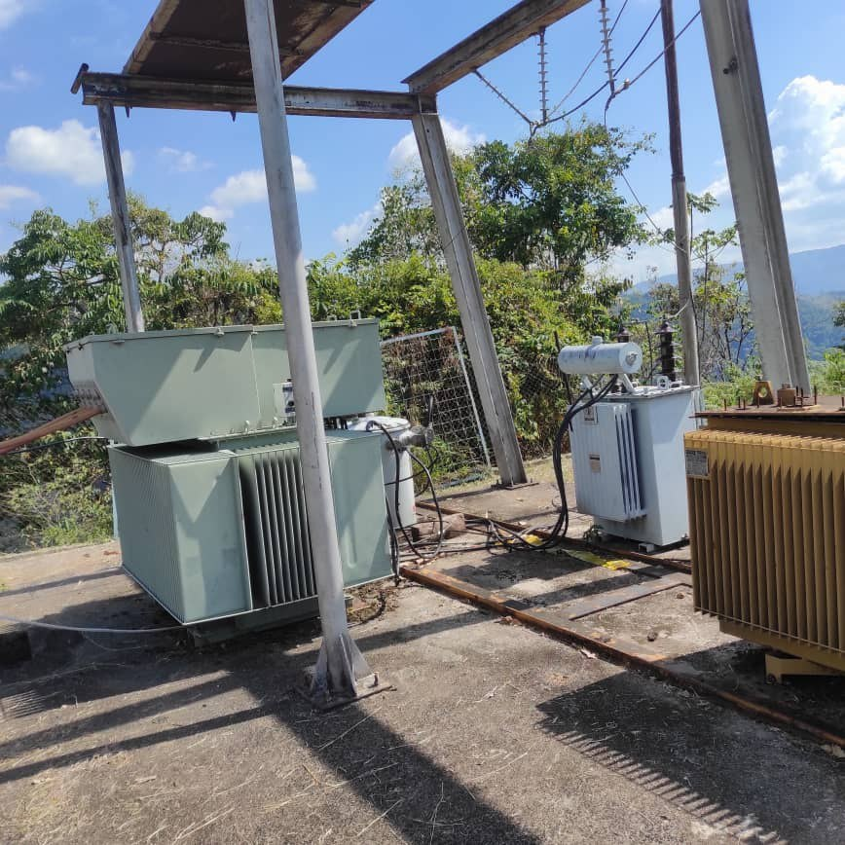
DESCRIPCION DEL PROYECTO
INSTALACIÓN DE TRANSFORMADOR DE 5 MVA PARA SUTITUCIÓN DE TRANSFORMADOR FALLADO Y AUMENTO DE CAPACIDAD PARA NORMALIZAR LAS CARGAS ASOCIADAS A LA SUBESTACIÓN SAN AGATON.
ALCANCE DEL PROYECTO
MEJORAR LAS CONDICIONES OPERATIVAS DE LA SUBESTACION SAN AGATON 34,5KV, LA CUAL SE ENCUENTRA FUNCIONANDO SIN TRANSFORMADOR DE POTENCIA, EN SU LUGAR LA CARGA SE ENCUENTRA SUPLIDA POR BANCOS DE TRANSFORMACIÓN DE DISTRIBUCIÓN DE 1X75 KVA- 1X100+1X167,5 KVA. INSTALACIÓN DE UN (01) RECONECTADOR VACIO 13.8KV 110KV 560A, DE UN (01) INTERRUPTOR POTE VACIO 34.5 KV SF6 1250A LLEGADA Y DEL TRANSF. DE POTENCIA 34,5/13,8 kV 5MVA PARA NORMALIZACIÓN DE LA SUBESTACIÓN.
IMPACTO PARA EL SEN
NORMALIZAR LA CONDICIÓN DE SUBESTACIÓN INOPERATIVA - RECUPERABLE.
NÙMERO DE FAMILIAS BENEFICIADAS
4,463
PERIODO DE EJECUCIÓN | LAPSO DE EJECUCION (EN MESES) | INICIO | FIN
 | 3 | 2026-03-03 | 2026-06-03
MONTO DE INVERSION ($) | 602,550.00 | FUENTE DE FINANCIAMIENTO |  | 2025 | 2026 | 2027 | 2028 | 2029 | 2030 | 2031

OBSERVACIONES

FICHA PROYECTO (660)
PRTSEN 2025-2031
PRT-ESTADO-NNN
PRT-TÁCHIRA-6
ESTADO | MUNICIPIO | DIRECCION |  | SITUACION ACTUAL DEL PROYECTO | FASE DEL PROYECTO | TIPO DE INSTALACIÓN | NOMBRE DE LA INSTALACIÓN | NIVEL DE TENSIÓN | UNIDAD DE MEDIDA ( MVA, MW, km) | CAPACIDAD KM o MVAR
TACHIRA | PANAMERICANO | VIA PRINCIPAL COLONCITO - LA TENDIDA EN EL CASCO DE COLONCITO SECTOR LA REDOMA DEL TORO |  | CON INGENIERIA DE DETALLE | EN EJECUCION | SUBESTACIÓN | COLONCITO | 34.5 | MVA | 15
NOMBRE DEL PROYECTO |  |  |  | FOTOGRAFIA
SUSTITUCIÓN DE TRANSFORMADOR CON SOBRECARGA Y ADECUACIÓN DE SALIDAS DE CIRCUITOS, PERTENECIENTES A LA SUBESTACIÓN COLONCITO |  |  |  | 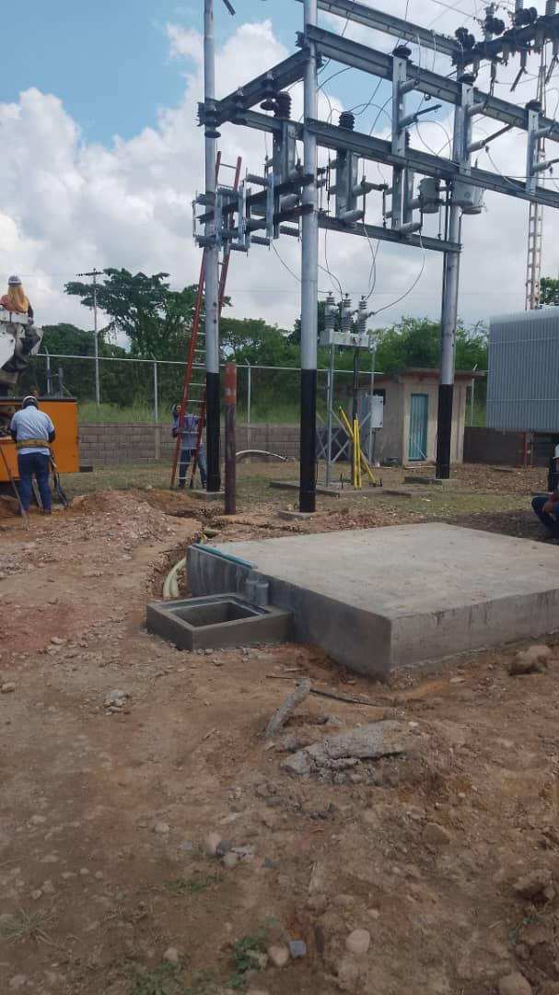
DESCRIPCION DEL PROYECTO
ACTUALMENTE LA SUBESTACIÓN COLONCITO SE ENCUENTRA CASI AL 100%, POR LO QUE AMERITA LA CONSTRUCCION DE LA BAHIA Nº 2, PARA INSTALACIÓN DEL TRANSFORMADOR DE POTENCIA, ADECUACIÓN DE PORTICO Y NORMALIZACIÓN DE LAS SALIDAS.
ALCANCE DEL PROYECTO
CONSTRUCCIÓN DE BASE DEL NUEVO TRANSFORMADOR (4X3X0,5) MTS SOBRE BASE: (3X2,5X0,6) MTS, CONECCIÓN DE TRES (03) NUEVOS PUNTOS DE PUESTA A TIERRA DE LA MALLA DE LA SUBESTACIÓN PARA EL NUEVO TRANSFORMADOR. EN EL PÓRTICO 34,5 KV: PERFILES PARA FIJAR LAS CADENAS DE AISLADORES DE SUSPENSIÓN, INSTALACIÓN DE TRES (03) CADENAS DE SUSPENSIÓN, CADA UNA CON TRES PLATOS DE PORCELANA, INSTALACIÓN DE LOS PERFILES PARA LA INSTALACIÓN DE LOS SECCIONADORES DE BARRA Y LÍNEA, INSTALACIÓN DE SEIS (06) SECCIONADORES. EN EL PÓRTICO 13,8 KV: SE INSTALARON DOS (02) PERFILES, PARA FIJAR LOS SECCIONADORES DE ENTRADA, DEL LADO DE BAJA DEL TRANSFORMADOR. INSTALACIÓN DE TRANSFORMADOR DE POTENCIA DE 15 MVA PARA AUMENTO DE CAPACIDAD DE LA SUBESTACION, NORMALIZACIÓN DE LAS SALIDAS 2 RECONECTADORES 13,8KV 600A -120V-60HZ PARA EL CIRCUITO PANAMERICANO 1 13,8 KV, PANAMERICANO 2 13,8 KV.
IMPACTO PARA EL SEN
REDUCIR EL FACTOR DE UTILIZACIÓN DEL TRANSFORMADOR INSTALADO Y EL FACTOR DE UTILIZACIÓN DE LAS LÍNEAS DE DISTRIBUCIÓN ASOCIADAS A LA ZONA NORTE DEL ESTADO TÁCHIRA
NÙMERO DE FAMILIAS BENEFICIADAS
7,045
PERIODO DE EJECUCIÓN | LAPSO DE EJECUCION (EN MESES) | INICIO | FIN
 | 3 | 2026-03-03 | 2026-06-03
MONTO DE INVERSION ($) | 747,241.35 | FUENTE DE FINANCIAMIENTO |  | 2025 | 2026 | 2027 | 2028 | 2029 | 2030 | 2031

OBSERVACIONES
LA OBRA POSEE UN 60% DE AVANCE EN LOS TRABAJOS, LOS CUALES HAN SIDO EJECUTADOS POR LA CONSTRATISTA ELECTRIFICACIÓN BETEL 2021,C.A Y PERSONAL DEL GRUPO DE SUBESTACIONES ADSCRITO A LA DIVISIÓN MANTENIMIENTO ESPECIALIZADO TÁCHIRA

FICHA PROYECTO (661)
PRTSEN 2025-2031
PRT-ESTADO-NNN
PRT-TÁCHIRA-7
ESTADO | MUNICIPIO | DIRECCION |  | SITUACION ACTUAL DEL PROYECTO | FASE DEL PROYECTO | TIPO DE INSTALACIÓN | NOMBRE DE LA INSTALACIÓN | NIVEL DE TENSIÓN | UNIDAD DE MEDIDA ( MVA, MW, km) | CAPACIDAD KM o MVAR
TACHIRA | AYACUCHO | ANTIGUA VÍA DE SAN PEDRO HACIA COLON – LA JABONOSA |  | EN PLANIFICACION | POR EJECUTAR | SUBESTACIÓN | SAN PEDRO | 34.5 | MVA | 15
NOMBRE DEL PROYECTO |  |  |  | FOTOGRAFIA
SUSTITUCIÓN DE TRANSFORMADOR PARA AUMENTO DE CAPACIDAD PARA EL MEJORAMIENTO DE LA SUBESTACIÓN DE DISTRIBUCIÓN SAN PEDRO |  |  |  | 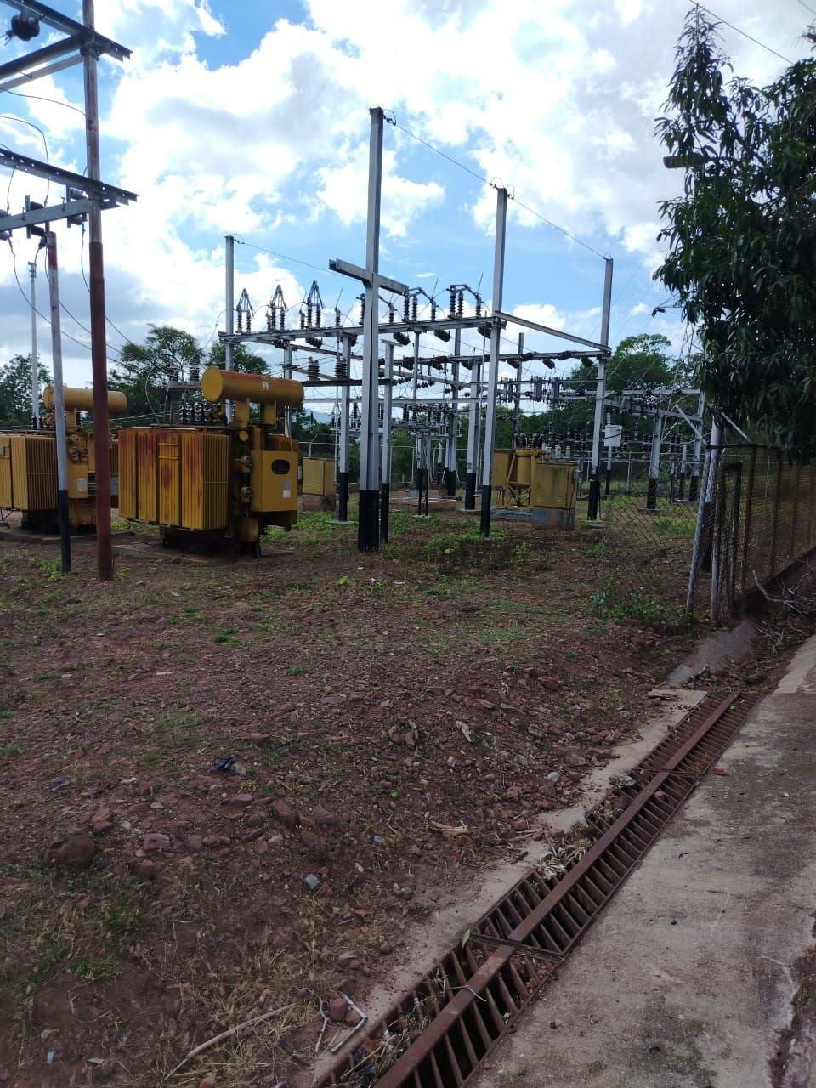
DESCRIPCION DEL PROYECTO
INSTALACIÓN DE TRANSFORMADOR DE 15 MVA PARA NORMALIZAR LA CARGA TRANSFERIDA AL TXP Nª2 POR QUEMA DEL TXP N° 1
ALCANCE DEL PROYECTO
SUSTITUCIÓN DE TRANSFORMADOR FALLADO, AUMENTO DE CAPACIDAD DE 2X 5 MVA A 15 MVA, CONSTRUCCIÓN DE NUEVA BASE Y ADECUACIÓN DEL PÓRTICO PARA NORMALIZACIÓN DE CARGAS ASOCIADAS A LA SUBESTACIÓN SAN PEDRO, POR TRANSFORMADOR DE 5 MVA FALLADO NO RECUPERABLE. INSTALACIÓN DE UN (01) INTERRUPTOR POTE VACIO 34.5 KV SF6 1250A LLEGADA Y DE CUATRO (04) RECONECTADOR VACIO 13.8KV 110KV 560A PARA ADECUACIÓN DE SALIDAS
IMPACTO PARA EL SEN
IMPOSIBILITA LA AMPLIACIÓN Y EL CRECIMIENTO DE LA RED DE DISTRIBUCIÓN EN EL MUNICIPIO AYACUCHO DEL ESTADO TACHIRA AL NO POSEER CAPACIDAD INSTALADA DENTRO DE LA SUBESTACIÓN.
NÙMERO DE FAMILIAS BENEFICIADAS
12,893
PERIODO DE EJECUCIÓN | LAPSO DE EJECUCION (EN MESES) | INICIO | FIN
 | 1 | 2026-03-03 | 2026-04-03
MONTO DE INVERSION ($) | 662,293.03 | FUENTE DE FINANCIAMIENTO |  | 2025 | 2026 | 2027 | 2028 | 2029 | 2030 | 2031

OBSERVACIONES

FICHA PROYECTO (662)
PRTSEN 2025-2031
PRT-ESTADO-NNN
PRT-TÁCHIRA-8
ESTADO | MUNICIPIO | DIRECCION |  | SITUACION ACTUAL DEL PROYECTO | FASE DEL PROYECTO | TIPO DE INSTALACIÓN | NOMBRE DE LA INSTALACIÓN | NIVEL DE TENSIÓN | UNIDAD DE MEDIDA ( MVA, MW, km) | CAPACIDAD KM o MVAR
TACHIRA | JUNÍN | VIA PRINCIPAL RUBIO - LA PETROLEA, SECTOR BATALLÓN LA TUCARENA |  | EN PLANIFICACION | POR EJECUTAR | SUBESTACIÓN | RUBIO | 34.5 | MVA | 15
NOMBRE DEL PROYECTO |  |  |  | FOTOGRAFIA
SUSTITUCIÓN DE TRANSFORMADOR DE 15 MVA AVERIADO Y ADECUACIÓN DE SALIDAS DE LOS CIRCUITOS PERTENECIENTES A LA SUBESTACIÓN RUBIO |  |  |  | 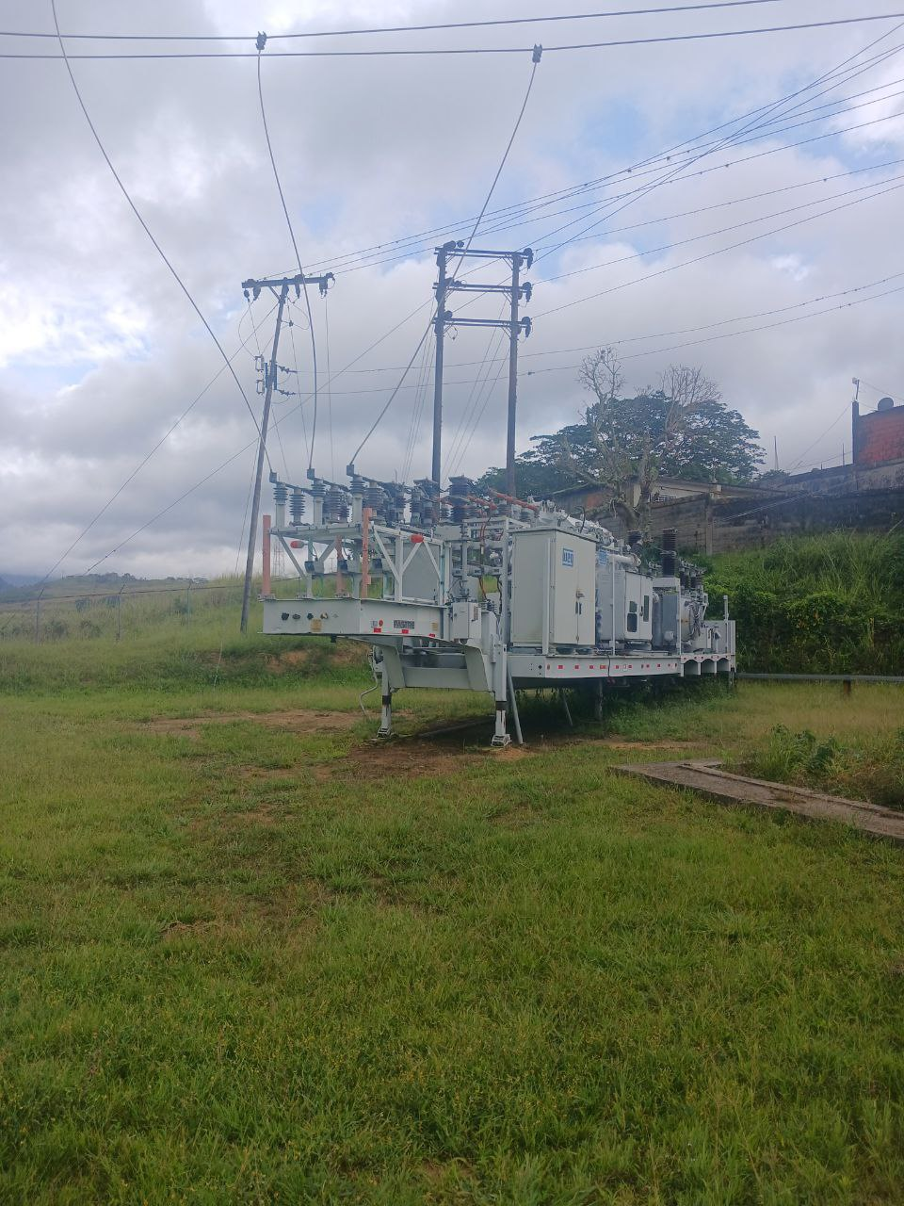
DESCRIPCION DEL PROYECTO
ACTUALMENTE LA SUBESTACIÓN SE ENCUENTRA EN FUNCIONAMIENTO CON LA MÓVIL DE 15 MVA, SE AMERITA LA INSTALACIÓN DE UN TRANSFORMADOR DE POTENCIA PARA NORMALIZAR LA CARGA Y ADECUAR LAS SALIDAS DE LOS CIRCUITOS
ALCANCE DEL PROYECTO
RETIRO DE SUBESTACIÓN MÓVIL E INSTALACIÓN DE TRANSFORMADOR DE POTENCIA DE 15 MVA, INSTALACIÓN DE TRES (03) RECONECTADOR VACIO 13.8KV 110KV 560A PARA ADECUACION DE SALIDAS DE CIRCUITOS Y DE UN (01) INTERRUPTOR POTE VACIO 34.5 KV SF6 1250A LLEGADA, PERTENECIENTES A LA SUBESTACIÓN RUBIO.
IMPACTO PARA EL SEN
SE NORMALIZA LA CONDICIÓN DE LA SUBESTACIÓN RUBIO 34,5/13,8KV, DADO QUE ACTUALMENTE SE ENCUENTRA EN UNA SITUACIÓN DE EMERGENCIA, ALIMENTADA POR UNA SUBESTACION MÓVIL.
NÙMERO DE FAMILIAS BENEFICIADAS
19,078
PERIODO DE EJECUCIÓN | LAPSO DE EJECUCION (EN MESES) | INICIO | FIN
 | 1 | 2025-12-01 | 2025-12-31
MONTO DE INVERSION ($) | 1,135,449.13 | FUENTE DE FINANCIAMIENTO |  | 2025 | 2026 | 2027 | 2028 | 2029 | 2030 | 2031

OBSERVACIONES

FICHA PROYECTO (663)
PRTSEN 2025-2031
PRT-ESTADO-NNN
PRT-TÁCHIRA-9
ESTADO | MUNICIPIO | DIRECCION |  | SITUACION ACTUAL DEL PROYECTO | FASE DEL PROYECTO | TIPO DE INSTALACIÓN | NOMBRE DE LA INSTALACIÓN | NIVEL DE TENSIÓN | UNIDAD DE MEDIDA ( MVA, MW, km) | CAPACIDAD KM o MVAR
TACHIRA | INDEPENDENCIA | VIA A PERIBECA, ENTRADA A CAPACHO SECTOR BRANQUISAL |  | CON INGENIERIA DE DETALLE | POR EJECUTAR | SUBESTACIÓN | CAPACHO | 34.5 | MVA | 10
NOMBRE DEL PROYECTO |  |  |  | FOTOGRAFIA
INSTALACIÓN DE TRANSFORMADOR DE 10 MVA PARA AUMENTO DE CAPACIDAD DE LA SUBESTACIÓN CAPACHO |  |  |  | 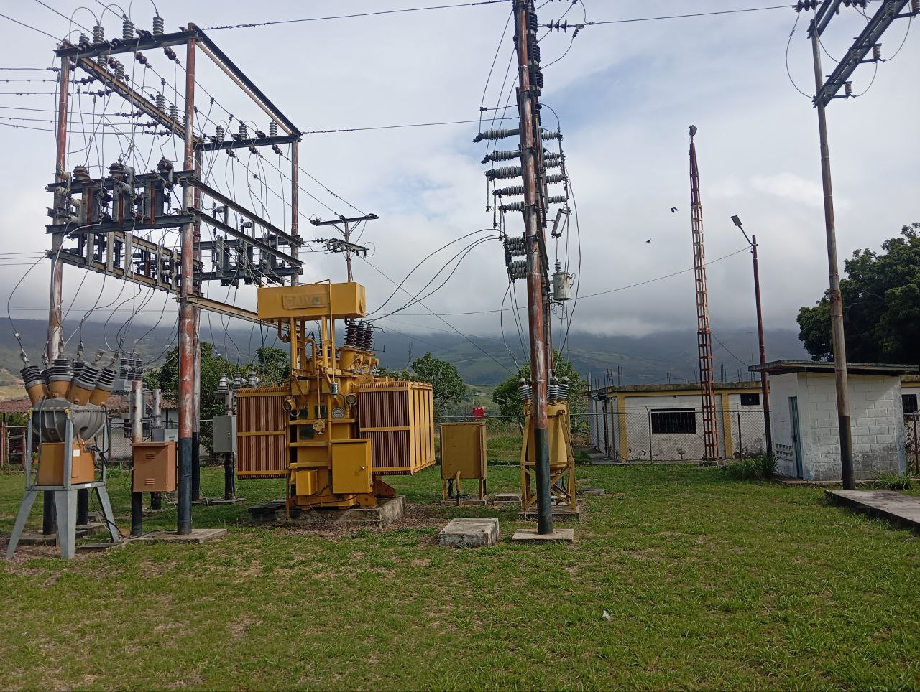
DESCRIPCION DEL PROYECTO
AUMENTO DE CAPACIDAD EN LA SUBESTACIÓN PASANDO DE 1X10 MVA A 2X10 MVA.
ALCANCE DEL PROYECTO
INSTALACIÓN DE UN (01) TRANSF. DE POTENCIA 34,5/13,8 kV 10MVA, INSTALACIÓN DE DOS (02) RECONECTADOR VACIO 13.8KV 110KV 560A Y DE UN (01) INTERRUPTOR POTE VACIO 34.5 KV SF6 1250A LLEGADA ADEMÁS DE LA ADECUACIÓN DE LAS BAHÍAS DE 34,5 Y 13,8KV.
IMPACTO PARA EL SEN
SOBRECARGA DE LÍNEAS EN MEDIA TENSIÓN, INCREMENTANDO EL ÍNDICE DE FALLAS POR SOBRECARGA Y FATIGA DE CONDUCTOR
NÙMERO DE FAMILIAS BENEFICIADAS
8,378
PERIODO DE EJECUCIÓN | LAPSO DE EJECUCION (EN MESES) | INICIO | FIN
 | 1 | 2026-03-03 | 2026-04-03
MONTO DE INVERSION ($) | 554,829.13 | FUENTE DE FINANCIAMIENTO |  | 2025 | 2026 | 2027 | 2028 | 2029 | 2030 | 2031

OBSERVACIONES

FICHA PROYECTO (664)
PRTSEN 2025-2031
PRT-ESTADO-NNN
PRT-TÁCHIRA-10
ESTADO | MUNICIPIO | DIRECCION |  | SITUACION ACTUAL DEL PROYECTO | FASE DEL PROYECTO | TIPO DE INSTALACIÓN | NOMBRE DE LA INSTALACIÓN | NIVEL DE TENSIÓN | UNIDAD DE MEDIDA ( MVA, MW, km) | CAPACIDAD KM o MVAR
TACHIRA | CÁRDENAS | VIA TARIBA - PALMIRA, SECTOR BARRIO EL HIRANZO PARTE ALTA |  | EN PLANIFICACION | POR EJECUTAR | SUBESTACIÓN | PALMIRA | 34.5 | MVA | 20
NOMBRE DEL PROYECTO |  |  |  | FOTOGRAFIA
SUSTITUCIÓN DE TRANSFORMADOR DE 10 MVA AVERIADO Y ADECUACIÓN DE SALIDAS DE LOS CIRCUITOS PERTENECIENTES A LA SUBESTACIÓN PALMIRA |  |  |  | 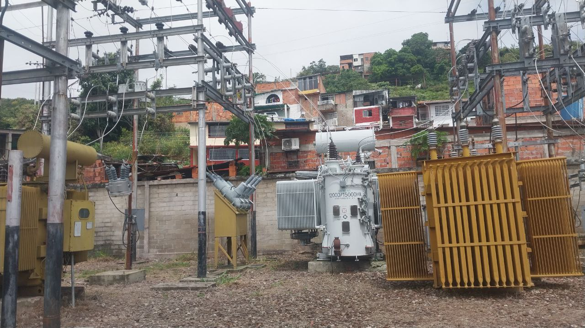
DESCRIPCION DEL PROYECTO
SUSTITUCIÓN DEL TRANSFORMADOR Nª1 DE 1X10 MVA FALLADO, DEBIDO A QUE SE SE SUSTITUYO POR UNO DE 5MVA Y ACTUALMENTE EL 60% DE LA CARGA DE LA BAHIA 1 SE ENCUENTRA TRANSFERIDA A OTRAS SUBESTACIONES ALEDAÑAS
ALCANCE DEL PROYECTO
RETIRO DE TRANSFORMADOR DE POTENCIA FALLADO, AUMENTO DE CAPACIDAD DE 5 MVA A 10 MVA, INSTALACIÓN DE DOS (02) RECONECTADOR VACIO 13.8KV 110KV 560A, REORDENAMIENTO DE LOS SEIS (06) CIRCUITOS PARA LA NORMALIZACIÓN DE CARGAS ASOCIADAS A LA SUBESTACIÓN PALMIRA 34,5/13,8 KV.
IMPACTO PARA EL SEN
INCREMENTA EL FACTOR DE UTILIZACIÓN DE LOS TRANSFORMADORES ASOCIADOS A LA SUBESTACIÓN PALO GRANDE 115KV Y SAN CRISTOBAL 1 115KV
NÙMERO DE FAMILIAS BENEFICIADAS
28,876
PERIODO DE EJECUCIÓN | LAPSO DE EJECUCION (EN MESES) | INICIO | FIN
 | 1 | 2026-03-03 | 2026-04-03
MONTO DE INVERSION ($) | 454,436.03 | FUENTE DE FINANCIAMIENTO |  | 2025 | 2026 | 2027 | 2028 | 2029 | 2030 | 2031

OBSERVACIONES

FICHA PROYECTO (665)
PRTSEN 2025-2031
PRT-ESTADO-NNN
PRT-TÁCHIRA-11
ESTADO | MUNICIPIO | DIRECCION |  | SITUACION ACTUAL DEL PROYECTO | FASE DEL PROYECTO | TIPO DE INSTALACIÓN | NOMBRE DE LA INSTALACIÓN | NIVEL DE TENSIÓN | UNIDAD DE MEDIDA ( MVA, MW, km) | CAPACIDAD KM o MVAR
TACHIRA | JUNÍN | VIA PRINCIPAL RUBIO - SAN ANTONIO, SECTOR EL RODEO DIAGONAL A LA ESCUELA GRANJA BOLIVARIANA |  | EN PLANIFICACION | POR EJECUTAR | SUBESTACIÓN | SAN DIEGO | 34.5 | MVA | 26
NOMBRE DEL PROYECTO |  |  |  | FOTOGRAFIA
SUSTITUCIÓN DE TRANSFORMADOR DE 10 MVA FALLADO, PARA NORMALIZACIÓN DE CARGA Y ADECUACIÓN DE SALIDAS DE LOS CIRCUITOS DE LA SUBESTACIÓN SAN DIEGO |  |  |  | 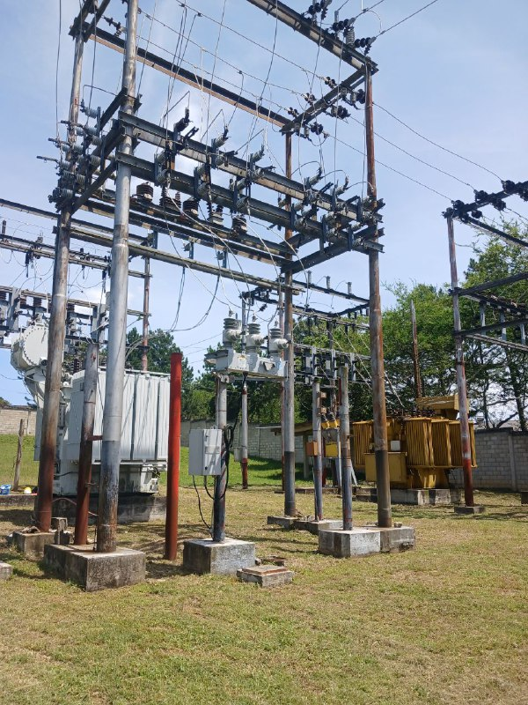
DESCRIPCION DEL PROYECTO
SE AMERITA SUSTITUIR TRANSFORMADOR 10 MVA AVERIADO PARA NORMALIZAR CARGA TRASPASADA AL TRANSFORMADOR Nª1 DE LA MISMA SUBESTACIÓN.
ALCANCE DEL PROYECTO
INSTALACIÓN DE TRANSF. DE POTENCIA 34,5/13,8 kV 10MVA, UN (01) RECONECTADOR VACIO 13.8KV 110KV 560A Y UN (01) INTERRUPTOR POTE VACIO 34.5 KV SF6 1250A LLEGADA PARA NORMALIZACIÓN DE CARGAS ASOCIADAS A LA SUBESTACIÓN SAN DIEGO
IMPACTO PARA EL SEN
REDUCIR EL FACTOR DE UTILIZACIÓN DEL TRANSFORMADOR Y LAS LÍNEAS DE TRANSMISIÓN DE LA ZONA DE FRONTERA (MUNICIPIOS JUNIN Y RAFAEL URDANETA) DEL ESTADO TÁCHIRA
NÙMERO DE FAMILIAS BENEFICIADAS
19,078
PERIODO DE EJECUCIÓN | LAPSO DE EJECUCION (EN MESES) | INICIO | FIN
 | 1 | 2025-12-01 | 2025-12-31
MONTO DE INVERSION ($) | 521,741.33 | FUENTE DE FINANCIAMIENTO |  | 2025 | 2026 | 2027 | 2028 | 2029 | 2030 | 2031

OBSERVACIONES

FICHA PROYECTO (666)
PRTSEN 2025-2031
PRT-ESTADO-NNN
PRT-TÁCHIRA-12
ESTADO | MUNICIPIO | DIRECCION |  | SITUACION ACTUAL DEL PROYECTO | FASE DEL PROYECTO | TIPO DE INSTALACIÓN | NOMBRE DE LA INSTALACIÓN | NIVEL DE TENSIÓN | UNIDAD DE MEDIDA ( MVA, MW, km) | CAPACIDAD KM o MVAR
TACHIRA | TORBES | TRONCAL 5, SECTOR AGUA DULCE, VÍA VEGA DE AZA, SECTOR ACEROS HERGAR |  | EN PLANIFICACION | POR EJECUTAR | SUBESTACIÓN | AGUA DULCE | 34.5 | MVA | 20
NOMBRE DEL PROYECTO |  |  |  | FOTOGRAFIA
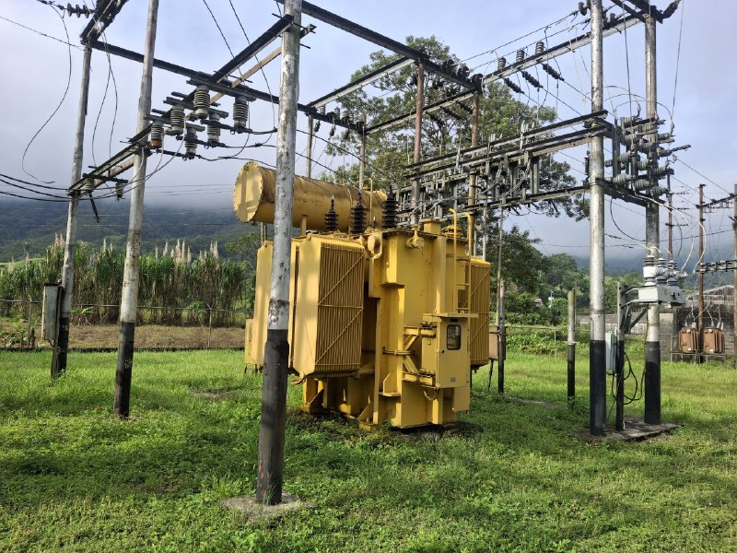
INSTALACIÓN DE TRANSFORMADOR DE 10 MVA, PARA NORMALIZAR LAS CARGAS ASOCIADAS A LA SUBESTACIÓN DE DISTRIBUCIÓN AGUA DULCE
DESCRIPCION DEL PROYECTO
INSTALACIÓN DE TRANSFORMADOR DE 10 MVA PARA NORMALIZAR LA CARGA TRANSFERIDA AL TXP Nª1, LA CUAL FUE TRANSFERIDA POR LA MOVILIZACIÓN DEL TXP Nª2 POR EMERGENCIA HACIA LA SUBESTACIÓN OROPE 34,5/13,8KV.
ALCANCE DEL PROYECTO
INSTALACIÓN DE TRANSF. DE POTENCIA 34,5/13,8 kV 10MVA, DOS (02) RECONECTADOR VACIO 13.8KV 110KV 560A Y UN (01) INTERRUPTOR POTE VACIO 34.5 KV SF6 1250A LLEGADA PARA NORMALIZACIÓN DE CARGAS ASOCIADAS A LA SUBESTACIÓN AGUA DULCE.
IMPACTO PARA EL SEN
IMPOSIBILITA LA AMPLIACIÓN Y EL CRECIMIENTO DE LA RED DE DISTRIBUCIÓN EN EL MUNICIPIO TORBES DEL ESTADO TACHIRA AL NO POSEER CAPACIDAD INSTALADA DENTRO DE LA SUBESTACIÓN.
NÙMERO DE FAMILIAS BENEFICIADAS
11,321
PERIODO DE EJECUCIÓN | LAPSO DE EJECUCION (EN MESES) | INICIO | FIN
 | 2 | 2026-03-03 | 2026-05-03
MONTO DE INVERSION ($) | 554,133.68 | FUENTE DE FINANCIAMIENTO |  | 2025 | 2026 | 2027 | 2028 | 2029 | 2030 | 2031

OBSERVACIONES
LA SUBESTACIÓN PRESENTA PROBLEMAS DE SEDIMENTACIÓN MOTIVO A ROTURA DE TUBERIA DE AGUA, SE PLANTEA INCLUIR DENTRO DEL PROYECTO LA REUBICACIÓN DE ESTA CANALIZACIÓN PARA ACONDICIONAMIENTO DE PORTICO.

FICHA PROYECTO (667)
PRTSEN 2025-2031
PRT-ESTADO-NNN
PRT-TÁCHIRA-13
ESTADO | MUNICIPIO | DIRECCION |  | SITUACION ACTUAL DEL PROYECTO | FASE DEL PROYECTO | TIPO DE INSTALACIÓN | NOMBRE DE LA INSTALACIÓN | NIVEL DE TENSIÓN | UNIDAD DE MEDIDA ( MVA, MW, km) | CAPACIDAD KM o MVAR
TACHIRA | FERNÁNDEZ FEO | TRONCAL 5, FRENTE AL CEMENTERIO DEL PIÑAL Y DETRÁS DEL HOSPITAL EL PIÑAL |  | EN PLANIFICACION | POR EJECUTAR | SUBESTACIÓN | EL PIÑAL | 34.5 | MVA | 20
NOMBRE DEL PROYECTO |  |  |  | FOTOGRAFIA
SUSTITUCIÓN DE TRANSFORMADOR CON SOBRECARGA PARA AUMENTO DE CAPACIDAD DE LA SUBESTACIÓN DE DISTRIBUCIÓN EL PIÑAL |  |  |  | 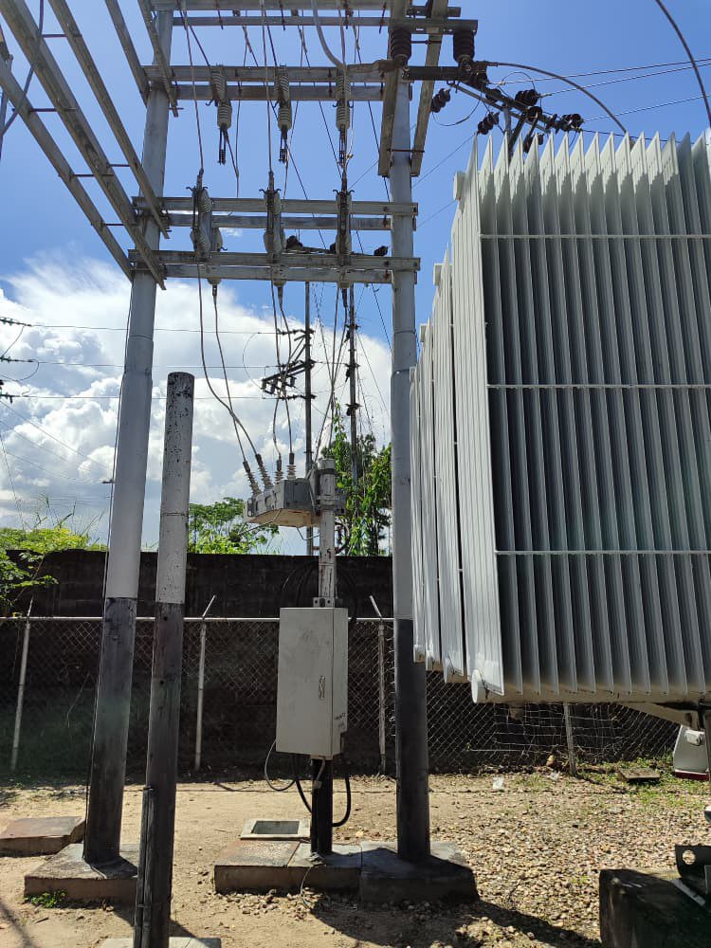
DESCRIPCION DEL PROYECTO
INSTALACIÓN DE TRANSFORMADOR DE 15 MVA PARA AUMENTO DE CAPACIDAD POR SOBRECARGA DEL TRANSFORMADOR DE LA SUBESTACIÓN
ALCANCE DEL PROYECTO
INSTALACIÓN DE TRANSF. DE POTENCIA 34,5/13,8 kV 15MVA PARA ASUMIR INCORPORACIÓN DE CARGAS POR CRECIMIENTO DE LA DEMANDA EN LA ZONA
IMPACTO PARA EL SEN
IMPOSIBILITA LA AMPLIACIÓN Y EL CRECIMIENTO DE LA RED DE DISTRIBUCIÓN EN EL MUNICIPIO FERNANDEZ FEO Y ZONAS ALEDAÑAS DEL ESTADO TACHIRA AL NO POSEER CAPACIDAD INSTALADA DENTRO DE LA SUBESTACIÓN.
NÙMERO DE FAMILIAS BENEFICIADAS
10,150
PERIODO DE EJECUCIÓN | LAPSO DE EJECUCION (EN MESES) | INICIO | FIN
 | 2 | 2027-03-03 | 2027-05-03
MONTO DE INVERSION ($) | 646,070.03 | FUENTE DE FINANCIAMIENTO |  | 2025 | 2026 | 2027 | 2028 | 2029 | 2030 | 2031

OBSERVACIONES

FICHA PROYECTO (668)
PRTSEN 2025-2031
PRT-ESTADO-NNN
PRT-TÁCHIRA-14
ESTADO | MUNICIPIO | DIRECCION |  | SITUACION ACTUAL DEL PROYECTO | FASE DEL PROYECTO | TIPO DE INSTALACIÓN | NOMBRE DE LA INSTALACIÓN | NIVEL DE TENSIÓN | UNIDAD DE MEDIDA ( MVA, MW, km) | CAPACIDAD KM o MVAR
TACHIRA | URIBANTE | VIA PRINCIPAL DE PREGONERO CAMPAMENTO SIBERIA |  | EN PLANIFICACION | POR EJECUTAR | SUBESTACIÓN | SIBERIA | 34.5 | MVA | 5
NOMBRE DEL PROYECTO |  |  |  | FOTOGRAFIA
SUSTITUCIÓN DE TRANSFORMADOR CON SOBRECARGA PARA AUMENTO DE CAPACIDAD DE LA SUBESTACIÓN DE DISTRIBUCIÓN SIBERIA |  |  |  | 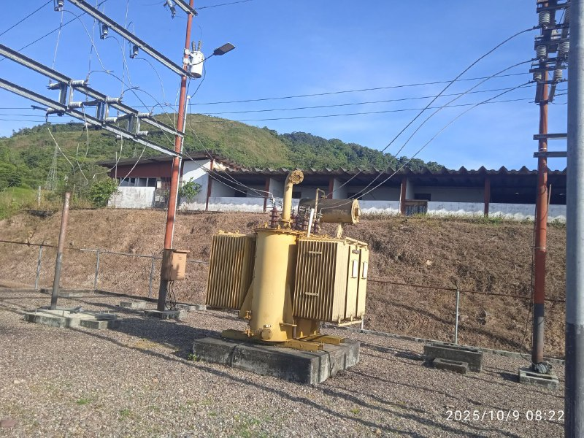
DESCRIPCION DEL PROYECTO
INSTALACIÓN DE TRANSFORMADOR DE 5 MVA PARA AUMENTO DE CAPACIDAD POR SOBRECARGA DEL TRANSFORMADOR DE LA SUBESTACIÓN
ALCANCE DEL PROYECTO
INSTALACIÓN DE TRANSFORMADOR DE POTENCIA 34,5/13,8 KV 5 MVA, 60 HZ, RECONECTADOR VACIO 13.8KV 110KV 560A E INTERRUPTOR POTE VACIO 34.5 KV SF6 1250A LLEGADA NECESARIOS PARA ASUMIR INCORPORACIÓN DE CARGAS POR CRECIMIENTO DE LA DEMANDA EN LA ZONA
IMPACTO PARA EL SEN
IMPOSIBILITA LA AMPLIACIÓN Y EL CRECIMIENTO DE LA RED DE DISTRIBUCIÓN EN EL MUNICIPIO URIBANTE Y ZONAS ALEDAÑAS DEL ESTADO TACHIRA AL NO POSEER CAPACIDAD INSTALADA DENTRO DE LA SUBESTACIÓN.
NÙMERO DE FAMILIAS BENEFICIADAS
5,579
PERIODO DE EJECUCIÓN | LAPSO DE EJECUCION (EN MESES) | INICIO | FIN
 | 1 | 2027-03-03 | 2027-04-03
MONTO DE INVERSION ($) | 186,221.74 | FUENTE DE FINANCIAMIENTO |  | 2025 | 2026 | 2027 | 2028 | 2029 | 2030 | 2031

OBSERVACIONES

FICHA PROYECTO (669)
PRTSEN 2025-2031
PRT-ESTADO-NNN
PRT-TÁCHIRA-15
ESTADO | MUNICIPIO | DIRECCION |  | SITUACION ACTUAL DEL PROYECTO | FASE DEL PROYECTO | TIPO DE INSTALACIÓN | NOMBRE DE LA INSTALACIÓN | NIVEL DE TENSIÓN | UNIDAD DE MEDIDA ( MVA, MW, km) | CAPACIDAD KM o MVAR
MERIDA | PADRE NOGUERA | VIA SANTA MARIA DE CAPARO SECTOR GUAYANITO |  | EN PLANIFICACION | POR EJECUTAR | SUBESTACIÓN | BORDE SECO | 34.5 | MVA | 10
NOMBRE DEL PROYECTO |  |  |  | FOTOGRAFIA
SUSTITUCIÓN DE TRANSFORMADOR CON SOBRECARGA PARA AUMENTO DE CAPACIDAD DE LA SUBESTACIÓN DE DISTRIBUCIÓN BORDE SECO |  |  |  | 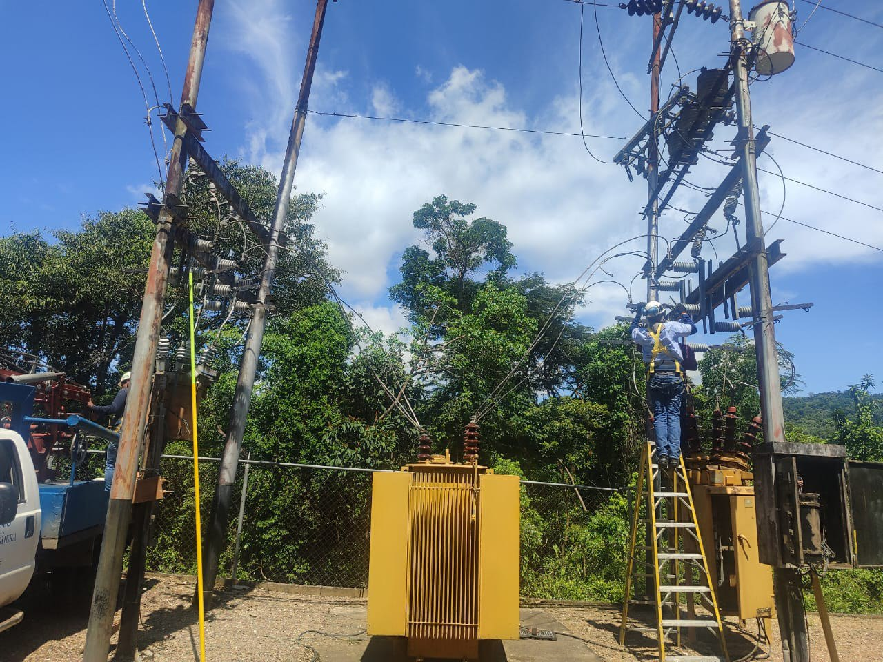
DESCRIPCION DEL PROYECTO
INSTALACIÓN DE TRANSFORMADOR DE 10 MVA PARA AUMENTO DE CAPACIDAD POR SOBRECARGA DEL TRANSFORMADOR DE LA SUBESTACIÓN
ALCANCE DEL PROYECTO
EJECUCIÓN DE OBRAS CIVILES: BASE DEL TRANSFORMADOR, INSTALACIÓN DE TRANSF. DE POTENCIA 34,5/13,8 kV 10MVA, UN (01) RECONECTADOR VACIO 13.8KV 110KV 560A Y UN (01) INTERRUPTOR POTE VACIO 34.5 KV SF6 1250A LLEGADA, EJECUCIÓN DE MURO DE CONTENCIÓN PARA PROTECCIÓN DE LA SUBESTACIÓN POR DESLIZAMIENTO DE TERRENO.
IMPACTO PARA EL SEN
IMPOSIBILITA LA AMPLIACIÓN Y EL CRECIMIENTO DE LA RED DE DISTRIBUCIÓN EN EL MUNICIPIO PADRE NOGUERA (FRONTERA ELÉCTRICA CON EL ESTADO MÉRIDA) Y ZONAS ALEDAÑAS DEL ESTADO TACHIRA AL NO POSEER CAPACIDAD INSTALADA DENTRO DE LA SUBESTACIÓN.
NÙMERO DE FAMILIAS BENEFICIADAS
4,912
PERIODO DE EJECUCIÓN | LAPSO DE EJECUCION (EN MESES) | INICIO | FIN
 | 2
MONTO DE INVERSION ($) | 81,262.84 | FUENTE DE FINANCIAMIENTO |  | 2025 | 2026 | 2027 | 2028 | 2029 | 2030 | 2031

OBSERVACIONES

FICHA PROYECTO (670)
PRTSEN 2025-2031
PRT-ESTADO-NNN
PRT-TÁCHIRA-16
ESTADO | MUNICIPIO | DIRECCION |  | SITUACION ACTUAL DEL PROYECTO | FASE DEL PROYECTO | TIPO DE INSTALACIÓN | NOMBRE DE LA INSTALACIÓN | NIVEL DE TENSIÓN | UNIDAD DE MEDIDA ( MVA, MW, km) | CAPACIDAD KM o MVAR
TACHIRA | AYACUCHO | VIA PANAMERICANA DIAGONAL HOTEL LAS PALMERAS COLON |  | EN PLANIFICACION | EJECUTADO | SUBESTACIÓN | COLON | 34.5 | MVA | 16
NOMBRE DEL PROYECTO |  |  |  | FOTOGRAFIA
REHABILITACIÓN DE LA SUBESTACIÓN DE DISTRIBUCIÓN COLON |  |  |  | 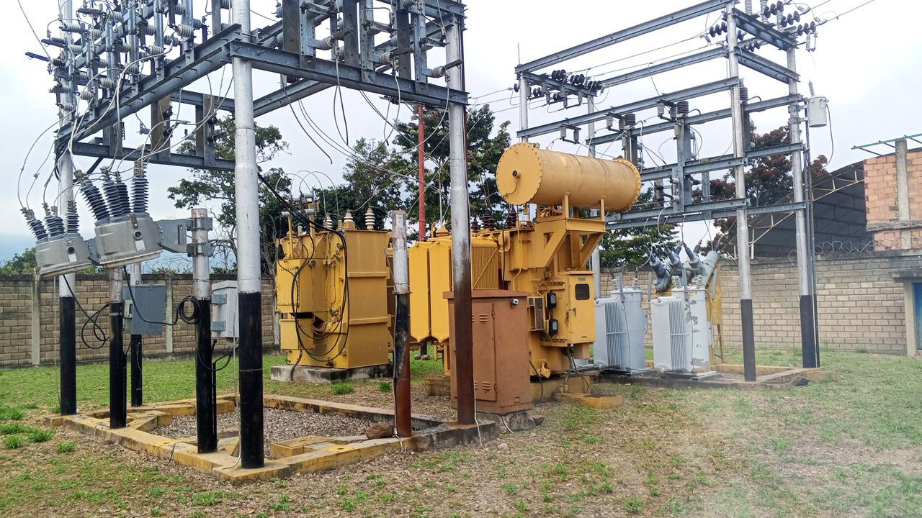
DESCRIPCION DEL PROYECTO
MEJORAMIENTO DE LAS CONDICIONES OPERATIVAS DE LA SUBESTACIÓN
ALCANCE DEL PROYECTO
EFECTUAR EL CAMBIO DE COMPONENTES FALLADOS Y CON OBSOLESCENCIA, MEJORANDO LA OPERATIVIDAD DE LA SUBESTACIÓN: CAMBIO DE SECCIONADORES Y PARARRAYOS, AJUSTE DE CONEXIONES, AJUSTE A PARAMETROS A LOS RECONECTADORES DE LOS CIRCUITOS SAN JUAN 13,8 KV (D-105), LOS CHINATOS 13,8 KV (D-305) E INSTALACION DE DISYUNTOR Y DE (03) TRES RECONECTADORES MARCA: SHARDON
IMPACTO PARA EL SEN
GARANTIZAR EL PRESTAR UN MEJOR SERVICIO ELÉCTRICO PARA EL MUNICIPIO AYACUCHO Y LA ZONAS ALEDAÑAS A ESTE
NÙMERO DE FAMILIAS BENEFICIADAS
12,893
PERIODO DE EJECUCIÓN | LAPSO DE EJECUCION (EN MESES) | INICIO | FIN
 | 1
MONTO DE INVERSION ($) | 79,393.03 | FUENTE DE FINANCIAMIENTO |  | 2025 | 2026 | 2027 | 2028 | 2029 | 2030 | 2031

OBSERVACIONES
LOS TRABAJOS DE MANTENIMIENTO POR CAMBIO DE COMPONENTES, PRUEBAS ELÉCTRICAS Y CORRECCIÓN DE PUNTOS CALIENTES HA SIDO EJECUTADA POR EL GRUPO DE SUBESTACIONES DE LA DIVISIÓN DE MANTENIMIENTO ESPECIALIZADO. GARANTIZANDO LA OPERATIVIDAD AL 100% DE LA SUBESTACIÓN.

FICHA PROYECTO (671)
PRTSEN 2025-2031
PRT-ESTADO-NNN
PRT-TÁCHIRA-17
ESTADO | MUNICIPIO | DIRECCION |  | SITUACION ACTUAL DEL PROYECTO | FASE DEL PROYECTO | TIPO DE INSTALACIÓN | NOMBRE DE LA INSTALACIÓN | NIVEL DE TENSIÓN | UNIDAD DE MEDIDA ( MVA, MW, km) | CAPACIDAD KM o MVAR
BARINAS | ANDRES ELOY BLANCO | VIA GUASDUALITO ENTRADA A EL CANTÓN |  | EN PLANIFICACION | POR EJECUTAR | SUBESTACIÓN | EL CANTÓN | 34.5 | MVA | 10
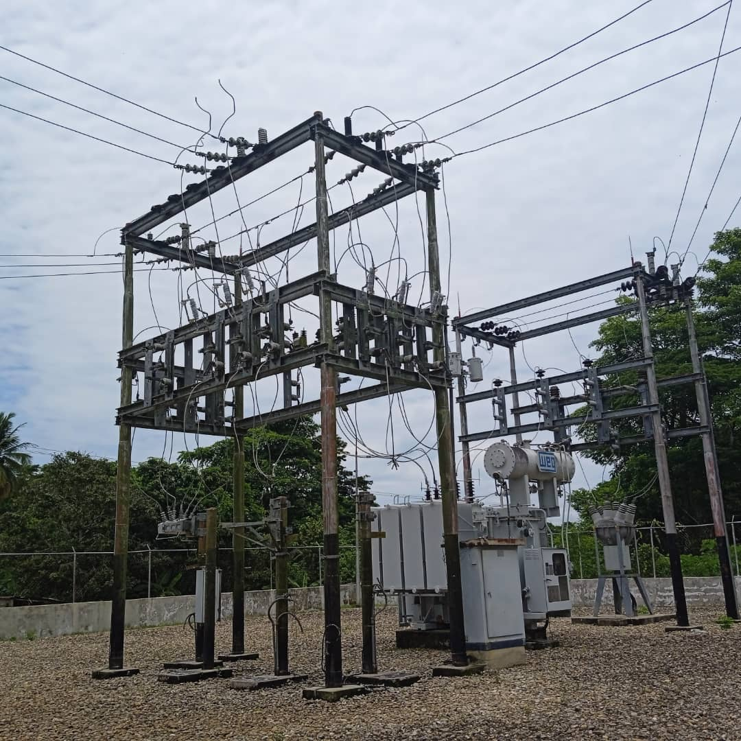
NOMBRE DEL PROYECTO |  |  |  | FOTOGRAFIA
REHABILITACIÓN DE LA SUBESTACIÓN DE DISTRIBUCIÓN EL CANTÓN
DESCRIPCION DEL PROYECTO
MEJORAMIENTO DE LAS CONDICIONES OPERATIVAS DE LA SUBESTACIÓN
ALCANCE DEL PROYECTO
EFECTUAR EL CAMBIO DE COMPONENTES FALLADOS Y CON OBSOLESCENCIA: RECONECTADOR VACIO 13.8KV 110KV 560A, SECCIONADOR MONOP 13.8KV 630A 110KVBIL, SECCIONADOR MONOP 34.5KV 630A 170KVBIL, PARARRAYO POLIMERICO 17.5KV 10KA DF=606, PARARRAYO POLIME 36KV 10KA 660MM OXIDO Y CORTACORRIENTE MONOP 34.5KV 100A 8KA, MEJORANDO LA OPERATIVIDAD DE LA SUBESTACIÓN.
IMPACTO PARA EL SEN
GARANTIZAR EL PRESTAR UN MEJOR SERVICIO ELÉCTRICO PARA EL MUNICIPIO ANDRES ELOY BLANCO (FRONTERA ELÉCTRICA CON EL ESTADO BARINAS) Y LA ZONAS ALEDAÑAS A ESTE
NÙMERO DE FAMILIAS BENEFICIADAS
3,521
PERIODO DE EJECUCIÓN | LAPSO DE EJECUCION (EN MESES) | INICIO | FIN
 | 1 | 2027-03-03 | 2027-04-03
MONTO DE INVERSION ($) | 25,497.43 | FUENTE DE FINANCIAMIENTO |  | 2025 | 2026 | 2027 | 2028 | 2029 | 2030 | 2031

OBSERVACIONES

FICHA PROYECTO (672)
PRTSEN 2025-2031
PRT-ESTADO-NNN
PRT-TÁCHIRA-18
ESTADO | MUNICIPIO | DIRECCION |  | SITUACION ACTUAL DEL PROYECTO | FASE DEL PROYECTO | TIPO DE INSTALACIÓN | NOMBRE DE LA INSTALACIÓN | NIVEL DE TENSIÓN | UNIDAD DE MEDIDA ( MVA, MW, km) | CAPACIDAD KM o MVAR
TACHIRA | PANAMERICANO | VÍA PANAMERICANA SECTOR ASENTAMIENTO CAMPESINO EL IAN ANTES DEL FUERTE MOROTUTO |  | EN PLANIFICACION | POR EJECUTAR | SUBESTACIÓN | IAN | 34.5 | MVA | 10
NOMBRE DEL PROYECTO |  |  |  | FOTOGRAFIA
REHABILITACIÓN DE LA SUBESTACIÓN DE DISTRIBUCIÓN IAN |  |  |  | 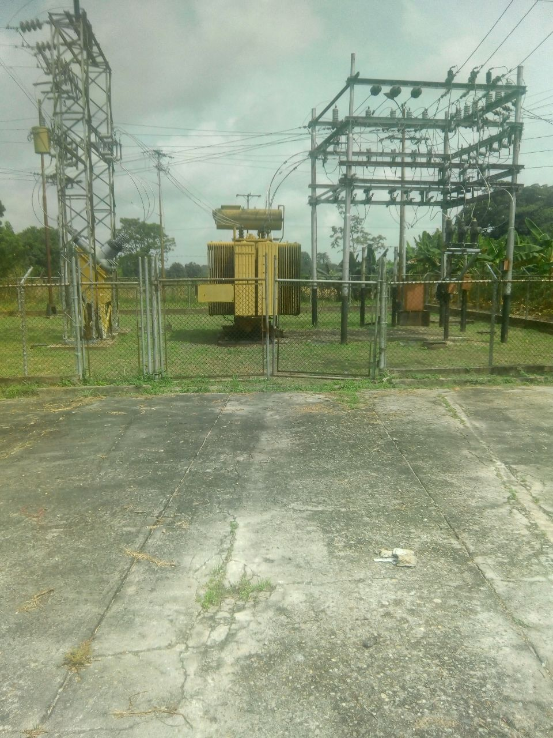
DESCRIPCION DEL PROYECTO
MEJORAMIENTO DE LAS CONDICIONES OPERATIVAS DE LA SUBESTACIÓN
ALCANCE DEL PROYECTO
INSTALACIÓN DE CUATRO (04) RECONECTADOR VACIO 13.8KV 110KV 560A, REGULADOR TENSION MONOF 333KVA 34.5KV, EFECTUAR EL CAMBIO DE COMPONENTES FALLADOS Y CON OBSOLESCENCIA: SECCIONADOR MONOP 13.8KV 630A 110KVBIL, SECCIONADOR MONOP 34.5KV 630A 170KVBIL, PARARRAYO POLIMERICO 17.5KV 10KA DF=606, PARARRAYO POLIME 36KV 10KA 660MM OXIDO, MEJORANDO LA OPERATIVIDAD DE LA SUBESTACIÓN
IMPACTO PARA EL SEN
GARANTIZAR EL PRESTAR UN MEJOR SERVICIO ELÉCTRICO PARA EL MUNICIPIO PANAMERICANO Y LA ZONAS ALEDAÑAS A ESTE
NÙMERO DE FAMILIAS BENEFICIADAS
8,807
PERIODO DE EJECUCIÓN | LAPSO DE EJECUCION (EN MESES) | INICIO | FIN
 | 1
MONTO DE INVERSION ($) | 100,600.72 | FUENTE DE FINANCIAMIENTO |  | 2025 | 2026 | 2027 | 2028 | 2029 | 2030 | 2031

OBSERVACIONES

FICHA PROYECTO (673)
PRTSEN 2025-2031
PRT-ESTADO-NNN
PRT-TÁCHIRA-19
ESTADO | MUNICIPIO | DIRECCION |  | SITUACION ACTUAL DEL PROYECTO | FASE DEL PROYECTO | TIPO DE INSTALACIÓN | NOMBRE DE LA INSTALACIÓN | NIVEL DE TENSIÓN | UNIDAD DE MEDIDA ( MVA, MW, km) | CAPACIDAD KM o MVAR
TACHIRA | LIBERTADOR | TRONCAL 5 DESPUÉS ALCABALA LA PEDRERA CASCO DE LA PEDRERA |  | EN PLANIFICACION | POR EJECUTAR | SUBESTACIÓN | LA PEDRERA | 34.5 | MVA | 10
NOMBRE DEL PROYECTO |  |  |  | FOTOGRAFIA
REHABILITACIÓN DE LA SUBESTACIÓN DE DISTRIBUCIÓN LA PEDRERA |  |  |  | 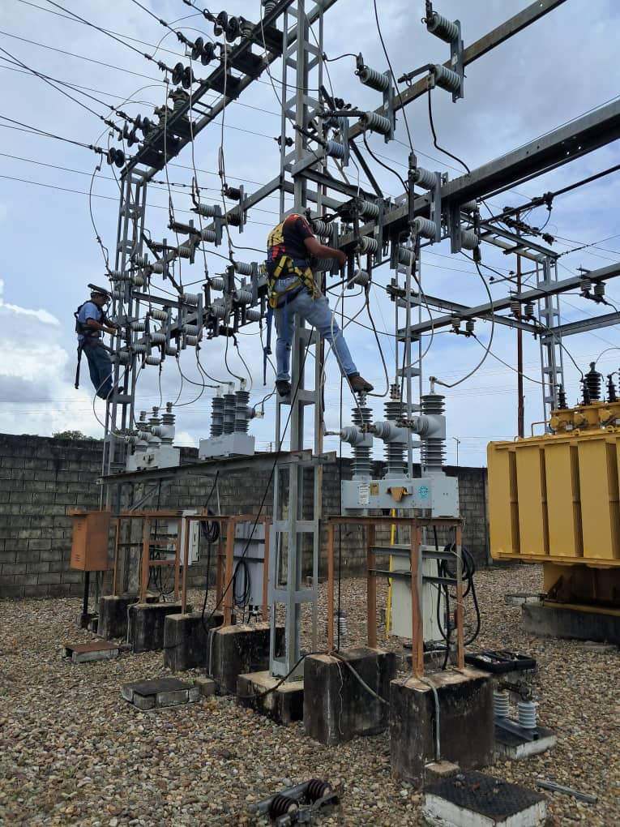
DESCRIPCION DEL PROYECTO
MEJORAMIENTO DE LAS CONDICIONES OPERATIVAS DE LA SUBESTACIÓN
ALCANCE DEL PROYECTO
EFECTUAR EL CAMBIO DE COMPONENTES FALLADOS Y CON OBSOLESCENCIA: SECCIONADOR MONOP 13.8KV 630A 110KVBIL, SECCIONADOR MONOP 34.5KV 630A 170KVBIL, PARARRAYO POLIMERICO 17.5KV 10KA DF=606, PARARRAYO POLIME 36KV 10KA 660MM OXIDO, MEJORANDO LA OPERATIVIDAD DE LA SUBESTACIÓN
IMPACTO PARA EL SEN
GARANTIZAR EL PRESTAR UN MEJOR SERVICIO ELÉCTRICO PARA EL MUNICIPIO LIBERTADOR Y LA ZONAS ALEDAÑAS A ESTE
NÙMERO DE FAMILIAS BENEFICIADAS
4,912
PERIODO DE EJECUCIÓN | LAPSO DE EJECUCION (EN MESES) | INICIO | FIN
 | 1 | 2027-03-03 | 2027-04-03
MONTO DE INVERSION ($) | 16,041.05 | FUENTE DE FINANCIAMIENTO |  | 2025 | 2026 | 2027 | 2028 | 2029 | 2030 | 2031

OBSERVACIONES

FICHA PROYECTO (674)
PRTSEN 2025-2031
PRT-ESTADO-NNN
PRT-TÁCHIRA-20
ESTADO | MUNICIPIO | DIRECCION |  | SITUACION ACTUAL DEL PROYECTO | FASE DEL PROYECTO | TIPO DE INSTALACIÓN | NOMBRE DE LA INSTALACIÓN | NIVEL DE TENSIÓN | UNIDAD DE MEDIDA ( MVA, MW, km) | CAPACIDAD KM o MVAR
TACHIRA | URIBANTE | VIA A PREGONERO SECTOR LAS CUEVAS ANTIGUO CAMPAMENTO FUNDACION |  | EN PLANIFICACION | POR EJECUTAR | SUBESTACIÓN | LAS CUEVAS | 34.5 | MVA | 2.5
NOMBRE DEL PROYECTO |  |  |  | FOTOGRAFIA
REHABILITACIÓN DE LA SUBESTACIÓN DE DISTRIBUCIÓN LAS CUEVAS |  |  |  | 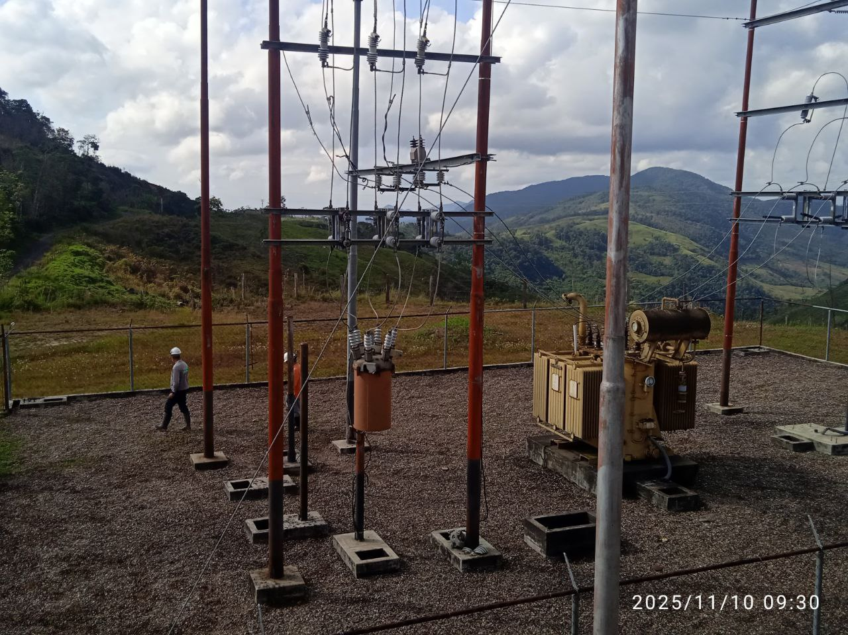
DESCRIPCION DEL PROYECTO
MEJORAMIENTO DE LAS CONDICIONES OPERATIVAS DE LA SUBESTACIÓN
ALCANCE DEL PROYECTO
EFECTUAR EL CAMBIO DE COMPONENTES FALLADOS Y CON OBSOLESCENCIA: RECONECTADOR VACIO 13.8KV 110KV 560A, INTERRUPTOR POTE VACIO 34.5 KV SF6 1250A LLEGADA, SECCIONADOR MONOP 13.8KV 630A 110KVBIL, SECCIONADOR MONOP 34.5KV 630A 170KVBIL, PARARRAYO POLIMERICO 17.5KV 10KA DF=606, PARARRAYO POLIME 36KV 10KA 660MM OXIDO, MEJORANDO LA OPERATIVIDAD DE LA SUBESTACIÓN
IMPACTO PARA EL SEN
GARANTIZAR EL PRESTAR UN MEJOR SERVICIO ELÉCTRICO PARA EL MUNICIPIO URIBANTE Y LA ZONAS ALEDAÑAS A ESTE
NÙMERO DE FAMILIAS BENEFICIADAS
4,463
PERIODO DE EJECUCIÓN | LAPSO DE EJECUCION (EN MESES) | INICIO | FIN
 | 1 | 2027-03-03 | 2027-04-03
MONTO DE INVERSION ($) | 80,788.03 | FUENTE DE FINANCIAMIENTO |  | 2025 | 2026 | 2027 | 2028 | 2029 | 2030 | 2031

OBSERVACIONES

FICHA PROYECTO (675)
PRTSEN 2025-2031
PRT-ESTADO-NNN
PRT-TÁCHIRA-21
ESTADO | MUNICIPIO | DIRECCION |  | SITUACION ACTUAL DEL PROYECTO | FASE DEL PROYECTO | TIPO DE INSTALACIÓN | NOMBRE DE LA INSTALACIÓN | NIVEL DE TENSIÓN | UNIDAD DE MEDIDA ( MVA, MW, km) | CAPACIDAD KM o MVAR
TACHIRA | GARCIA DE HEVIA | VIA PRINCIPAL MACHIQUES SECTOR ALCABALA DE OROPE BARRIO LAS FLORES |  | EN PLANIFICACION | POR EJECUTAR | SUBESTACIÓN | OROPE | 34.5 | MVA | 20
NOMBRE DEL PROYECTO |  |  |  | FOTOGRAFIA
REHABILITACIÓN DE LA SUBESTACIÓN DE DISTRIBUCIÓN OROPE |  |  |  | 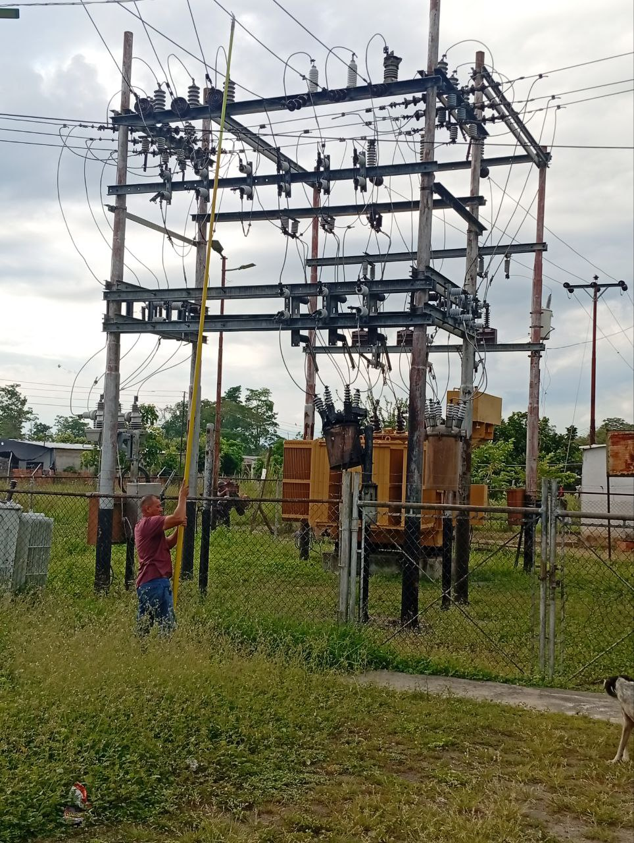
DESCRIPCION DEL PROYECTO
MEJORAMIENTO DE LAS CONDICIONES OPERATIVAS DE LA SUBESTACIÓN
ALCANCE DEL PROYECTO
EJECUCIÓN DE OBRAS CIVILES PARA REACONDICIONAMIENTO DE LOS DRENAJES DE LA SUBESTACIÓN, MOVILIZACIÓN DE TRANSFORMADOR QUEMADO; ASI COMO EFECTUAR EL CAMBIO DE COMPONENTES FALLADOS Y CON OBSOLESCENCIA: TRES (03) RECONECTADOR VACIO 13.8KV 110KV 560A, SECCIONADOR MONOP 13.8KV 630A 110KVBIL, SECCIONADOR MONOP 34.5KV 630A 170KVBIL, PARARRAYO POLIMERICO 17.5KV 10KA DF=606, PARARRAYO POLIME 36KV 10KA 660MM OXID, MEJORANDO LA OPERATIVIDAD DE LA SUBESTACIÓN
IMPACTO PARA EL SEN
GARANTIZAR EL PRESTAR UN MEJOR SERVICIO ELÉCTRICO PARA EL MUNICIPIO GARCIA DE HEVIA Y LA ZONAS ALEDAÑAS A ESTE
NÙMERO DE FAMILIAS BENEFICIADAS
18,209
PERIODO DE EJECUCIÓN | LAPSO DE EJECUCION (EN MESES) | INICIO | FIN
 | 1
MONTO DE INVERSION ($) | 469,301.03 | FUENTE DE FINANCIAMIENTO |  | 2025 | 2026 | 2027 | 2028 | 2029 | 2030 | 2031

OBSERVACIONES
EL PROYECTO INCLUYE LA ADECUACIÓN DEL SISTEMA DE DRENAJE DE LA SUBESTACIÓN POR ENTRADA DE AGUAS SERVIDAS EN EL SISTEMA DE DESAGUE

FICHA PROYECTO (676)
PRTSEN 2025-2031
PRT-ESTADO-NNN
PRT-TÁCHIRA-22
ESTADO | MUNICIPIO | DIRECCION |  | SITUACION ACTUAL DEL PROYECTO | FASE DEL PROYECTO | TIPO DE INSTALACIÓN | NOMBRE DE LA INSTALACIÓN | NIVEL DE TENSIÓN | UNIDAD DE MEDIDA ( MVA, MW, km) | CAPACIDAD KM o MVAR
TACHIRA | URIBANTE | VIA PRINCIPAL DE PREGONERO LA "Y" SECTOR LA TRAMPA |  | EN PLANIFICACION | POR EJECUTAR | SUBESTACIÓN | PARADERO DE BACHI | 34.5 | MVA | 2.5
NOMBRE DEL PROYECTO |  |  |  | FOTOGRAFIA
REHABILITACIÓN DE LA SUBESTACIÓN DE DISTRIBUCIÓN PARADERO DE BACHI |  |  |  | 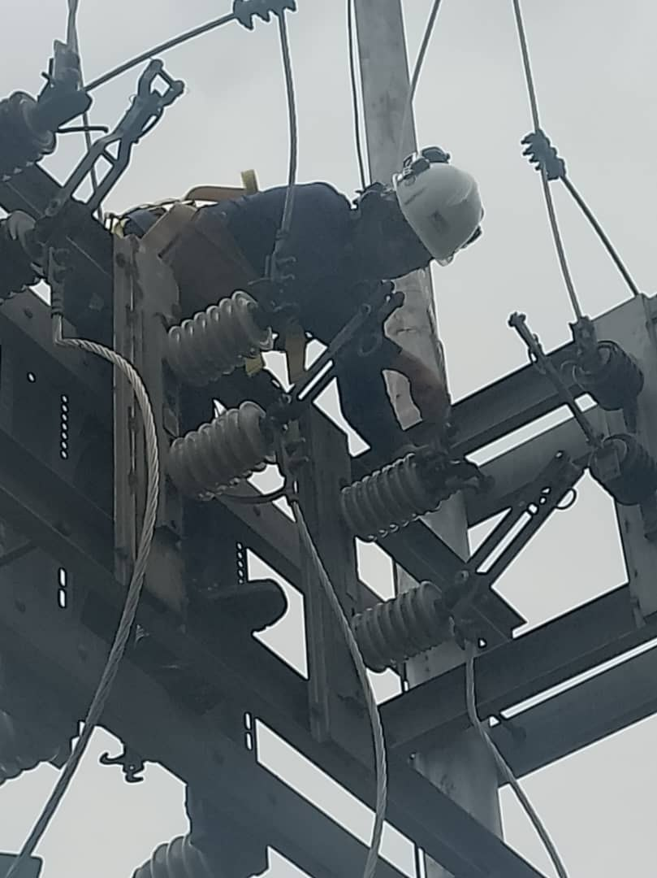
DESCRIPCION DEL PROYECTO
MEJORAMIENTO DE LAS CONDICIONES OPERATIVAS DE LA SUBESTACIÓN
ALCANCE DEL PROYECTO
EFECTUAR EL CAMBIO DE COMPONENTES FALLADOS Y CON OBSOLESCENCIA: DOS (02) RECONECTADOR VACIO 13.8KV 110KV 560A, UN (01) INTERRUPTOR POTE VACIO 34.5 KV SF6 1250A LLEGADA, Y DEMÁS COMPONETES MEJORANDO LA OPERATIVIDAD DE LA SUBESTACIÓN
IMPACTO PARA EL SEN
GARANTIZAR EL PRESTAR UN MEJOR SERVICIO ELÉCTRICO PARA EL MUNICIPIO URIBANTE Y LA ZONAS ALEDAÑAS A ESTE
NÙMERO DE FAMILIAS BENEFICIADAS
4,463
PERIODO DE EJECUCIÓN | LAPSO DE EJECUCION (EN MESES) | INICIO | FIN
 | 1 | 2027-03-03 | 2027-04-03
MONTO DE INVERSION ($) | 135,206.74 | FUENTE DE FINANCIAMIENTO |  | 2025 | 2026 | 2027 | 2028 | 2029 | 2030 | 2031

OBSERVACIONES

FICHA PROYECTO (677)
PRTSEN 2025-2031
PRT-ESTADO-NNN
PRT-TÁCHIRA-23
ESTADO | MUNICIPIO | DIRECCION |  | SITUACION ACTUAL DEL PROYECTO | FASE DEL PROYECTO | TIPO DE INSTALACIÓN | NOMBRE DE LA INSTALACIÓN | NIVEL DE TENSIÓN | UNIDAD DE MEDIDA ( MVA, MW, km) | CAPACIDAD KM o MVAR
TACHIRA | URIBANTE | VIA PRINCIPAL PREGONERO SECTOR PLAN DE RUBIO |  | EN PLANIFICACION | POR EJECUTAR | SUBESTACIÓN | PREGONERO | 34.5 | MVA | 5
NOMBRE DEL PROYECTO |  |  |  | FOTOGRAFIA
REHABILITACIÓN DE LA SUBESTACIÓN DE DISTRIBUCIÓN PREGONERO |  |  |  | 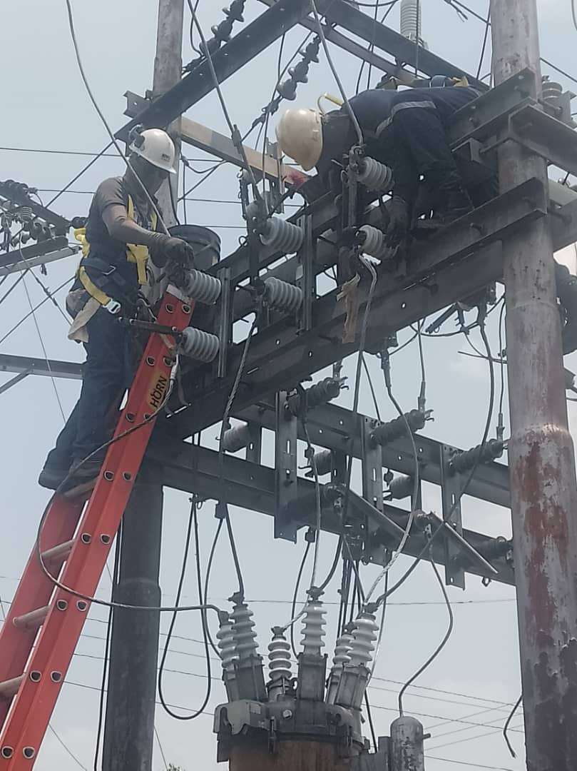
DESCRIPCION DEL PROYECTO
MEJORAMIENTO DE LAS CONDICIONES OPERATIVAS DE LA SUBESTACIÓN
ALCANCE DEL PROYECTO
EFECTUAR EL CAMBIO DE COMPONENTES FALLADOS Y CON OBSOLESCENCIA: RECONECTADOR VACIO 13.8KV 110KV 560A, INTERRUPTOR POTE VACIO 34.5 KV SF6 1250A LLEGADA, SECCIONADOR MONOP 13.8KV 630A 110KVBIL, SECCIONADOR MONOP 34.5KV 630A 170KVBIL, PARARRAYO POLIMERICO 17.5KV 10KA DF=606, PARARRAYO POLIME 36KV 10KA 660MM OXIDO, MEJORANDO LA OPERATIVIDAD DE LA SUBESTACIÓN
IMPACTO PARA EL SEN
GARANTIZAR EL PRESTAR UN MEJOR SERVICIO ELÉCTRICO PARA EL MUNICIPIO URIBANTE Y LA ZONAS ALEDAÑAS A ESTE
NÙMERO DE FAMILIAS BENEFICIADAS
4463
PERIODO DE EJECUCIÓN | LAPSO DE EJECUCION (EN MESES) | INICIO | FIN
 | 1 | 2028-03-03 | 2028-04-03
MONTO DE INVERSION ($) | 133,393.03 | FUENTE DE FINANCIAMIENTO |  | 2025 | 2026 | 2027 | 2028 | 2029 | 2030 | 2031

OBSERVACIONES

FICHA PROYECTO (678)
PRTSEN 2025-2031
PRT-ESTADO-NNN
PRT-TÁCHIRA-24
ESTADO | MUNICIPIO | DIRECCION |  | SITUACION ACTUAL DEL PROYECTO | FASE DEL PROYECTO | TIPO DE INSTALACIÓN | NOMBRE DE LA INSTALACIÓN | NIVEL DE TENSIÓN | UNIDAD DE MEDIDA ( MVA, MW, km) | CAPACIDAD KM o MVAR
TACHIRA | LIBERTADOR | TRONCAL 5 FRENTE A LA ENTRADA DE SAN JOAQUÍN |  | EN PLANIFICACION | POR EJECUTAR | SUBESTACIÓN | SAN JOAQUIN | 34.5 | MVA | 5
NOMBRE DEL PROYECTO |  |  |  | FOTOGRAFIA
REHABILITACIÓN DE LA SUBESTACIÓN DE DISTRIBUCIÓN SAN JOAQUIN |  |  |  | 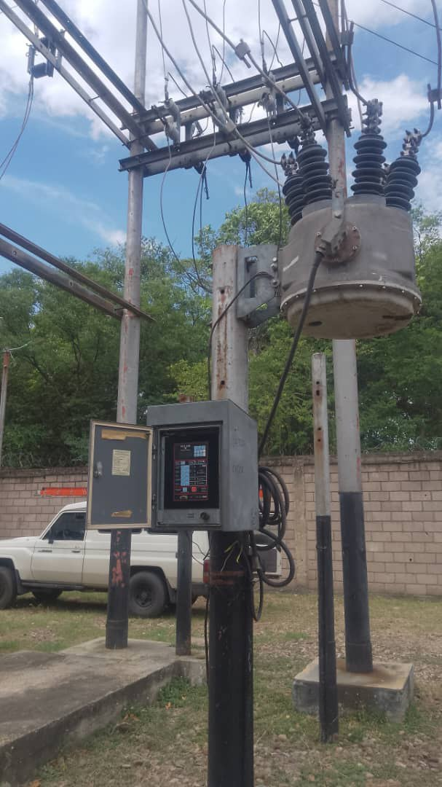
DESCRIPCION DEL PROYECTO
MEJORAMIENTO DE LAS CONDICIONES OPERATIVAS DE LA SUBESTACIÓN
ALCANCE DEL PROYECTO
INSTALACIÓN DE TRES (03) RECONECTADOR VACIO 13.8KV 110KV 560A Y UN (01) INTERRUPTOR POTE VACIO 34.5 KV SF6 1250A LLEGADA, PARA ADECUACIÓN DE SALIDAS Y EFECTUAR EL CAMBIO DE COMPONENTES FALLADOS Y CON OBSOLESCENCIA, MEJORANDO LA OPERATIVIDAD DE LA SUBESTACIÓN
IMPACTO PARA EL SEN
GARANTIZAR EL PRESTAR UN MEJOR SERVICIO ELÉCTRICO PARA EL MUNICIPIO LIBERTADOR Y LA ZONAS ALEDAÑAS A ESTE
NÙMERO DE FAMILIAS BENEFICIADAS
4,912
PERIODO DE EJECUCIÓN | LAPSO DE EJECUCION (EN MESES) | INICIO | FIN
 | 1 | 2028-03-03 | 2028-04-03
MONTO DE INVERSION ($) | 187,497.43 | FUENTE DE FINANCIAMIENTO |  | 2025 | 2026 | 2027 | 2028 | 2029 | 2030 | 2031

OBSERVACIONES

FICHA PROYECTO (679)
PRTSEN 2025-2031
PRT-ESTADO-NNN
PRT-TÁCHIRA-25
ESTADO | MUNICIPIO | DIRECCION |  | SITUACION ACTUAL DEL PROYECTO | FASE DEL PROYECTO | TIPO DE INSTALACIÓN | NOMBRE DE LA INSTALACIÓN | NIVEL DE TENSIÓN | UNIDAD DE MEDIDA ( MVA, MW, km) | CAPACIDAD KM o MVAR
TACHIRA | CÓRDOBA | CARRERA 5 DE SANTA ANA FRENTE AL CAMPO DEPORTIVO |  | EN PLANIFICACION | POR EJECUTAR | SUBESTACIÓN | SANTA ANA | 34.5 | MVA | 10
NOMBRE DEL PROYECTO |  |  |  | FOTOGRAFIA
REHABILITACIÓN DE LA SUBESTACIÓN DE DISTRIBUCIÓN SANTA ANA |  |  |  | 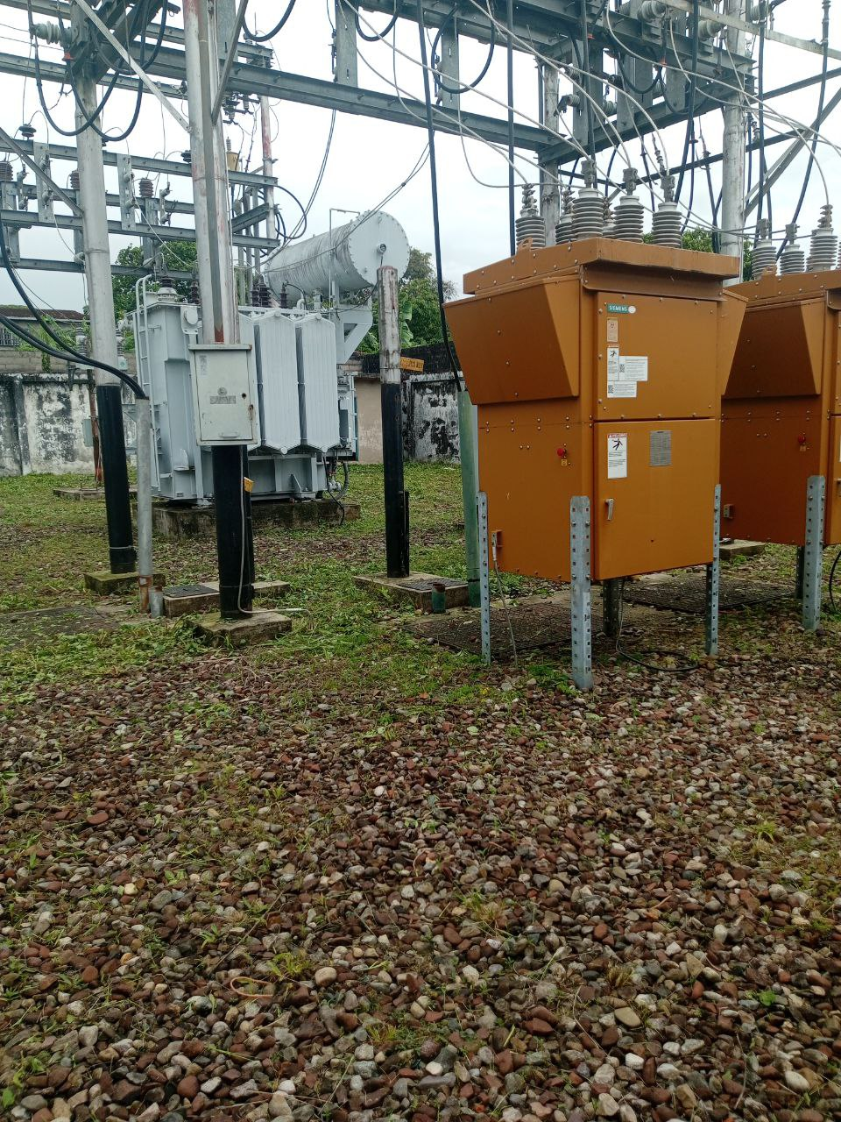
DESCRIPCION DEL PROYECTO
MEJORAMIENTO DE LAS CONDICIONES OPERATIVAS DE LA SUBESTACIÓN
ALCANCE DEL PROYECTO
INSTALACIÓN DE DOS (02) RECONECTADOR VACIO 13.8KV 110KV 560A, EFECTUAR EL CAMBIO DE COMPONENTES FALLADOS Y CON OBSOLESCENCIA, MEJORANDO LA OPERATIVIDAD DE LA SUBESTACIÓN
IMPACTO PARA EL SEN
GARANTIZAR EL PRESTAR UN MEJOR SERVICIO ELÉCTRICO PARA EL MUNICIPIO CÓRDOBA Y LA ZONAS ALEDAÑAS A ESTE
NÙMERO DE FAMILIAS BENEFICIADAS
7,309
PERIODO DE EJECUCIÓN | LAPSO DE EJECUCION (EN MESES) | INICIO | FIN
 | 1
MONTO DE INVERSION ($) | 34,301.03 | FUENTE DE FINANCIAMIENTO |  | 2025 | 2026 | 2027 | 2028 | 2029 | 2030 | 2031

OBSERVACIONES

FICHA PROYECTO (680)
PRTSEN 2025-2031
PRT-ESTADO-NNN
PRT-TÁCHIRA-26
ESTADO | MUNICIPIO | DIRECCION |  | SITUACION ACTUAL DEL PROYECTO | FASE DEL PROYECTO | TIPO DE INSTALACIÓN | NOMBRE DE LA INSTALACIÓN | NIVEL DE TENSIÓN | UNIDAD DE MEDIDA ( MVA, MW, km) | CAPACIDAD KM o MVAR
TACHIRA | URIBANTE | VIA PRINCIPAL DE PREGONERO CAMPAMENTO SIBERIA |  | EN PLANIFICACION | POR EJECUTAR | SUBESTACIÓN | SIBERIA | 34.5 | MVA | 5
NOMBRE DEL PROYECTO |  |  |  | FOTOGRAFIA
REHABILITACIÓN DE LA SUBESTACIÓN DE DISTRIBUCIÓN SIBERIA
DESCRIPCION DEL PROYECTO
MEJORAMIENTO DE LAS CONDICIONES OPERATIVAS DE LA SUBESTACIÓN
ALCANCE DEL PROYECTO
AUMENTO DE CAPACIDAD DE 2,5 A 5 MVA, INSTALACIÓN DE TRANSFORMADOR DE POTENCIA 34,5/13,8 KV -5 MVA, 60 HZ, INTERRUPTOR POTE VACIO 34.5 KV SF6 1250A LLEGADA Y DE UN (01) RECONECTADOR VACIO 13.8KV 110KV 560A, ASI COMO EFECTUAR EL CAMBIO DE COMPONENTES FALLADOS Y CON OBSOLESCENCIA, MEJORANDO LA OPERATIVIDAD DE LA SUBESTACIÓN
IMPACTO PARA EL SEN
GARANTIZAR EL PRESTAR UN MEJOR SERVICIO ELÉCTRICO PARA EL MUNICIPIO URIBANTE Y LA ZONAS ALEDAÑAS A ESTE
NÙMERO DE FAMILIAS BENEFICIADAS
3,719
PERIODO DE EJECUCIÓN | LAPSO DE EJECUCION (EN MESES) | INICIO | FIN
 | 1 | 2028-03-03 | 2028-04-03
MONTO DE INVERSION ($) | 186,221.74 | FUENTE DE FINANCIAMIENTO |  | 2025 | 2026 | 2027 | 2028 | 2029 | 2030 | 2031

OBSERVACIONES

FICHA PROYECTO (681)
PRTSEN 2025-2031
PRT-ESTADO-NNN
PRT-TÁCHIRA-27
ESTADO | MUNICIPIO | DIRECCION |  | SITUACION ACTUAL DEL PROYECTO | FASE DEL PROYECTO | TIPO DE INSTALACIÓN | NOMBRE DE LA INSTALACIÓN | NIVEL DE TENSIÓN | UNIDAD DE MEDIDA ( MVA, MW, km) | CAPACIDAD KM o MVAR
TACHIRA | PEDRO MARÍA UREÑA | SECTOR AGUAS CALIENTES VIA HOTEL AGUAS CALIENTES |  | EN PLANIFICACION | POR EJECUTAR | SUBESTACIÓN | UREÑA 1 | 34.5 | MVA | 25
NOMBRE DEL PROYECTO |  |  |  | FOTOGRAFIA
REHABILITACIÓN DE LA SUBESTACIÓN DE DISTRIBUCIÓN UREÑA 1 |  |  |  | 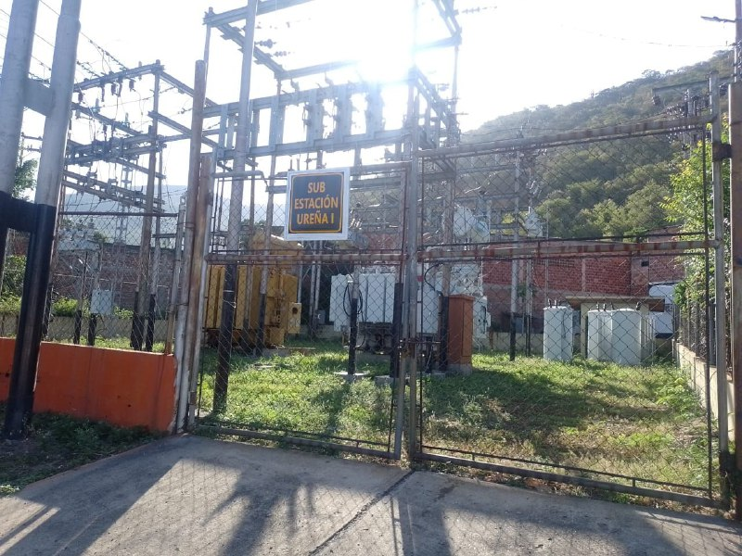
DESCRIPCION DEL PROYECTO
MEJORAMIENTO DE LAS CONDICIONES OPERATIVAS DE LA SUBESTACIÓN
ALCANCE DEL PROYECTO
ADECUACIÓN DE PÓRTICO, REUBICACIÓN DEL TRANSFORMADOR DE POTENCIA A LA NUEVA BASE, OBRAS CIVILES Y EFECTUAR EL CAMBIO DE COMPONENTES FALLADOS Y CON OBSOLESCENCIA, MEJORANDO LA OPERATIVIDAD DE LA SUBESTACIÓN
IMPACTO PARA EL SEN
GARANTIZAR EL PRESTAR UN MEJOR SERVICIO ELÉCTRICO PARA EL MUNICIPIO PEDRO MARÍA UREÑA Y LA ZONAS ALEDAÑAS A ESTE
NÙMERO DE FAMILIAS BENEFICIADAS
9,751
PERIODO DE EJECUCIÓN | LAPSO DE EJECUCION (EN MESES) | INICIO | FIN
 | 1 | 2028-03-03 | 2028-04-03
MONTO DE INVERSION ($) | 118,368.72 | FUENTE DE FINANCIAMIENTO |  | 2025 | 2026 | 2027 | 2028 | 2029 | 2030 | 2031

OBSERVACIONES

FICHA PROYECTO (682)
PRTSEN 2025-2031
PRT-ESTADO-NNN
PRT-TÁCHIRA-28
ESTADO | MUNICIPIO | DIRECCION |  | SITUACION ACTUAL DEL PROYECTO | FASE DEL PROYECTO | TIPO DE INSTALACIÓN | NOMBRE DE LA INSTALACIÓN | NIVEL DE TENSIÓN | UNIDAD DE MEDIDA ( MVA, MW, km) | CAPACIDAD KM o MVAR
TACHIRA | PEDRO MARÍA UREÑA | VIA PRINCIPAL A UREÑA SECTOR CENTRAL AZUCARERO |  | EN PLANIFICACION | POR EJECUTAR | SUBESTACIÓN | UREÑA 2 | 34.5 | MVA | 10
NOMBRE DEL PROYECTO |  |  |  | FOTOGRAFIA
REHABILITACIÓN DE LA SUBESTACIÓN DE DISTRIBUCIÓN UREÑA 2 |  |  |  | 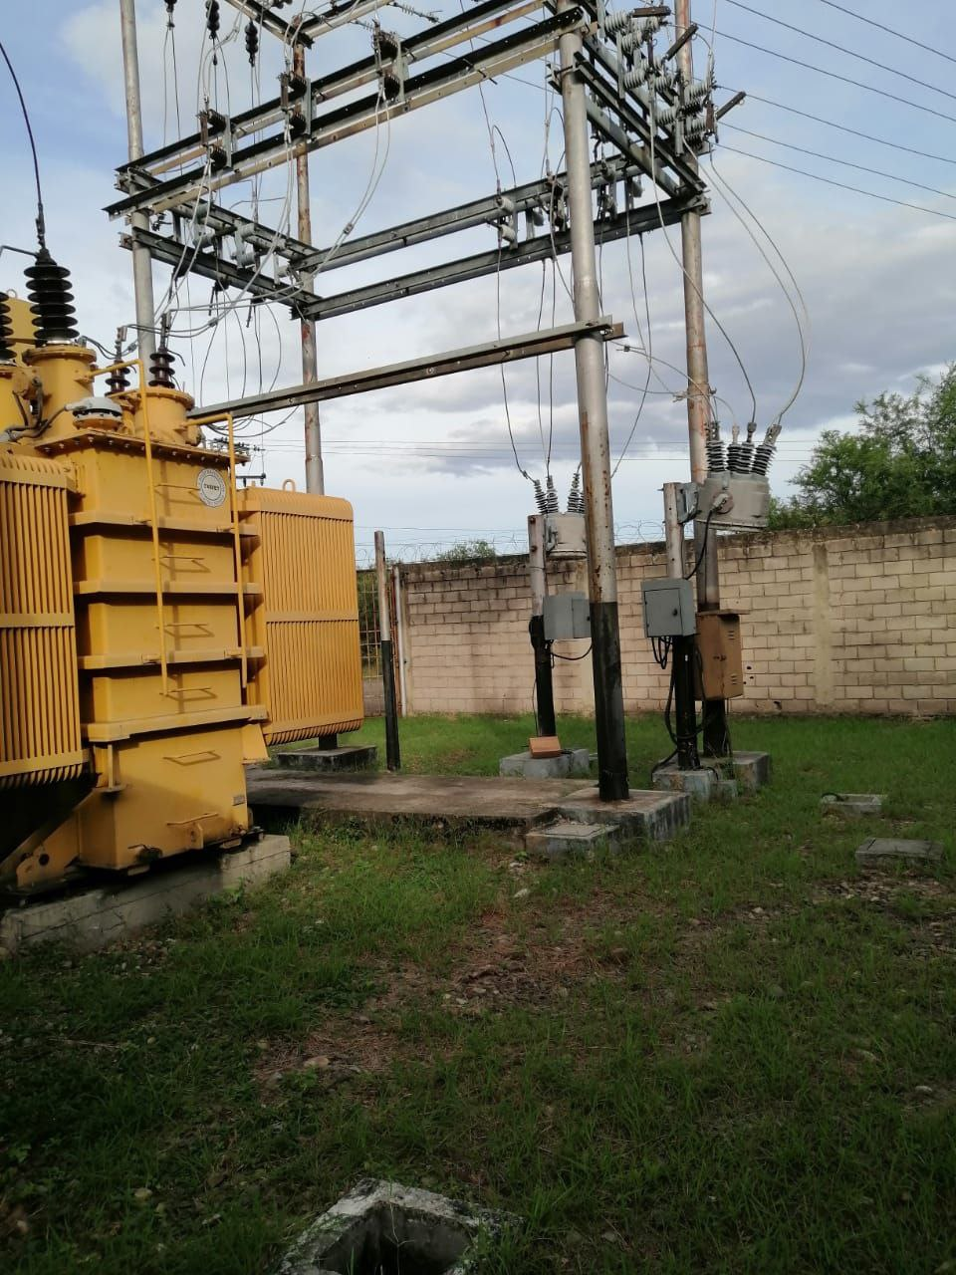
DESCRIPCION DEL PROYECTO
MEJORAMIENTO DE LAS CONDICIONES OPERATIVAS DE LA SUBESTACIÓN
ALCANCE DEL PROYECTO
INSTALACIÓN DE TRES (03) RECONECTADOR VACIO 13.8KV 110KV 560A, PARA ADECUACIÓN DEL PÓRTICO Y EFECTUAR EL CAMBIO DE COMPONENTES FALLADOS Y CON OBSOLESCENCIA, MEJORANDO LA OPERATIVIDAD DE LA SUBESTACIÓN
IMPACTO PARA EL SEN
GARANTIZAR EL PRESTAR UN MEJOR SERVICIO ELÉCTRICO PARA EL MUNICIPIO PEDRO MARÍA UREÑA Y LA ZONAS ALEDAÑAS A ESTE
NÙMERO DE FAMILIAS BENEFICIADAS
9,751
PERIODO DE EJECUCIÓN | LAPSO DE EJECUCION (EN MESES) | INICIO | FIN
 | 1
MONTO DE INVERSION ($) | 34,301.03 | FUENTE DE FINANCIAMIENTO |  | 2025 | 2026 | 2027 | 2028 | 2029 | 2030 | 2031

OBSERVACIONES

FICHA PROYECTO (683)
PRTSEN 2025-2031
PRT-ESTADO-NNN
PRT-TÁCHIRA-29
ESTADO | MUNICIPIO | DIRECCION |  | SITUACION ACTUAL DEL PROYECTO | FASE DEL PROYECTO | TIPO DE INSTALACIÓN | NOMBRE DE LA INSTALACIÓN | NIVEL DE TENSIÓN | UNIDAD DE MEDIDA ( MVA, MW, km) | CAPACIDAD KM o MVAR
TACHIRA | GUASIMOS | VIA LOBATERA SECTOR PALO GRANDE EMPRESA CEMENTOS TÁCHIRA |  | EN PLANIFICACION | POR EJECUTAR | SUBESTACIÓN | CEMENTOS | 34.5 | MVA | 5
NOMBRE DEL PROYECTO |  |  |  | FOTOGRAFIA
REHABILITACIÓN DE LA SUBESTACIÓN DE DISTRIBUCIÓN CEMENTOS |  |  |  | 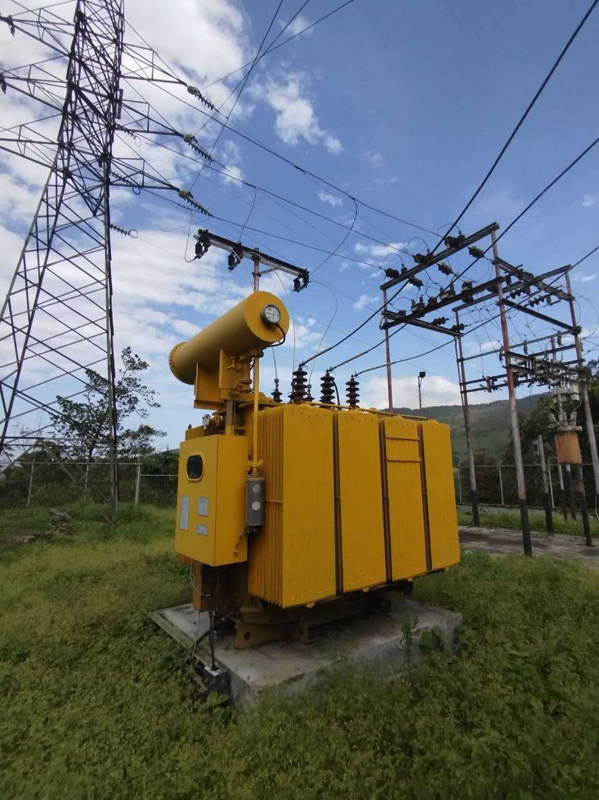
DESCRIPCION DEL PROYECTO
MEJORAMIENTO DE LAS CONDICIONES OPERATIVAS DE LA SUBESTACIÓN
ALCANCE DEL PROYECTO
EFECTUAR EL CAMBIO DE COMPONENTES FALLADOS Y CON OBSOLESCENCIA, MEJORANDO LA OPERATIVIDAD DE LA SUBESTACIÓN
IMPACTO PARA EL SEN
GARANTIZAR LAS CONDICIONES OPTIMAS DE OPERACIÓN DE LA SUBESTACIÓN
NÙMERO DE FAMILIAS BENEFICIADAS
10,034
PERIODO DE EJECUCIÓN | LAPSO DE EJECUCION (EN MESES) | INICIO | FIN
 | 1 | 2028-03-03 | 2028-04-03
MONTO DE INVERSION ($) | 24,371.05 | FUENTE DE FINANCIAMIENTO |  | 2025 | 2026 | 2027 | 2028 | 2029 | 2030 | 2031

OBSERVACIONES

SEGMENTO RECUPERAC
TACHIRA |  | 2 | 3 |  |  | 6 | 7 | 8 | 9 | 10 | 11

Responsable : | GERENCIA GENERAL DE DISTRIBUCION | SUBESTACIONES |  | CIRCUITOS AEREOS Y SUBTERRANEOS |  | TRANSFORMADORES DE POTENCIA |  | COMPENSACIÓN REACTIVA EN LA RED |  | PROTECCIONES SUPERVISIÓN, CONTROL Y MEDICIÓN REMOTA |  | INVERSIONES
Fecha :

ENTIDAD FEDERAL | TACHIRA | CANTIDAD | INVERSIÓN | CANTIDAD | INVERSIÓN | CANTIDAD | INVERSIÓN | CANTIDAD | INVERSIÓN | CANTIDAD | INVERSIÓN | INVERSIONES
 |  | (No SE) | (MM$) | (No CIRCUITO) | (MM$) | (No TRX) | (MM$) | (No PROYECTO) | (MM$) | (No SE ) | (MM$) | (MM$)

RESTRICCIONES OPERATIVAS DE DISTRIBUCIÓN CED |  | 24 | 7.17 | 3 | 2.11 | 0 | 0.00 | 0 | 0.00 | 2 | 2.01 | 11.28

PROBLEMÁTICA EN DISTRIBUCIÓN A NIVEL NACIONAL |  | 1 | 0.60 | 0 | 0.00 | 11 | 3.99 | 1 | 1.10 | 0 | 0.00 | 5.70

EQUIPOS TRANSFORMADORES DE DE DISTRIBUCIÓN |  | TRANSFORMADORES DE DISTRIBUCION DE 15, 25, 37.5, 50, 75, 100 KVA PARA LA ATENCION DEL 1X10 A RAZON DE 585 TRANSFORMADORES POR AÑOS |  |  |  |  |  |  |  |  |  | 7.31

EQUIPOS (INTERRUPTORES SECCIONADORES) |  | BANCO DE BATERIAS, INTERRUPTORES, RECONECTADORES, REGULADORES, SECCIONADORES, SERVICIOS AUXILIARES, SISTEMA DE PUESTA A TIERRA |  |  |  |  |  |  |  |  |  | 1.83

MATERIALES DE ALTA ROTACIÓN |  | AISLADORES POLIMÉRICOS Y DE PORCELANAS, TEIPES DE GOMA Y PLÁSTICO, PORTAFUSIBLES CON FUSIBLES, CONECTORES BIMETÁLICOS, COPAS TERMINALES, CONECTORES KS, CONECTORES TIPO AMPAC DE DIFERENTES CALIBRES, PLETINAS Y CRUCETAS, ABRAZADERAS, GRILLETES, PALILLOS, CABLES Y CONDUCTORES, CONEXIONES PREMOLDEADAS Y ACCESORIOS, CORTACORRIENTE Y/O SECCIONADOR, DESCARGADOR, POSTES. |  |  |  |  |  |  |  |  |  | 5.40

 |  |  |  |  |  |  |  |  | CANTIDAD DE PROYECTOS |  |  | 42

 |  |  |  |  |  |  |  |  | TOTAL (MM$) |  |  | 31.51

PLAN DE RECUPERACIÓN Y TRANSFORMACIÓN DEL SISTEMANA ELECTRICO NACIONAL
DISTRIBUCIÓN
MATRIZ DE REQUERIMIENTOS - SEGMENTOS

SEGMENTOS DE RECUPERACIÓN

PLAN DE RECUPERACIÓN Y TRANSFORMACIÓN DEL SISTEMANA ELECTRICO NACIONAL
DISTRIBUCIÓN
MATRIZ DE REQUERIMIENTOS - SEGMENTOS

SEGMENTOS DE RECUPERACIÓN

PLAN DE RECUPERACIÓN Y TRANSFORMACIÓN DEL SISTEMANA ELECTRICO NACIONAL
DISTRIBUCIÓN
MATRIZ DE REQUERIMIENTOS - SEGMENTOS

SEGMENTOS DE RECUPERACIÓN

PLAN DE RECUPERACIÓN Y TRANSFORMACIÓN DEL SISTEMANA ELECTRICO NACIONAL
DISTRIBUCIÓN
MATRIZ DE REQUERIMIENTOS - SEGMENTOS

SEGMENTOS DE RECUPERACIÓN

